profil
KOVÁNÍ NA VESTAVNÉ SKŘÍNĚ

Zákazník

Název:

Ulice:

Město, PSČ:

IČO:

Sleva: |  |  | % | Poznámka:

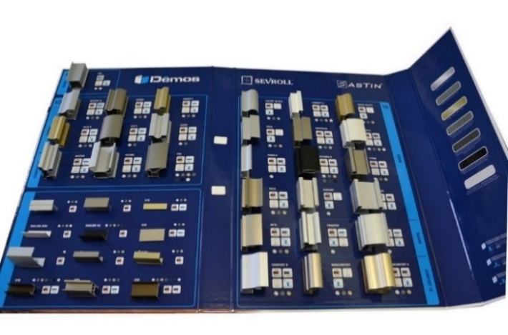
Výplň tl. 4mm (sklo nebo zrcadlo) - rámové dveře |  | SEVROLL vzorník Úchytové lišty 2023 - šanon |  |  |  |  |  |  | Malé vzorky profilů

 | Pax | 494207
 | výška až 3 m!
Výplň tl. 10mm (nebo sklo/ zrcadlo s použitím těsnění - tl.4 nebo 6mm) - rámové dveře

 |  |  |  |  |  |  |  |  |  |  | výška až 3 m! | výška až 3,5m!

 | System 10 II | Gemini |  | Romeo II | Julia II |  | Lux III |  | Fox II |  | Master | Future II

 |  |  |  |  |  |  |  |  |  | Blue 10 mm (rámový)

 |  | 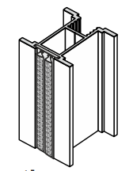 |  | 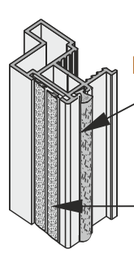
 | Karat | Lynx |  | Vitara |  |  |  |  |  |  | Polo | Fala

 |  | Výplň 18mm (dřevotříska 18mm, případně kombinace DTD + sklo / zrcadlo):

 |  | 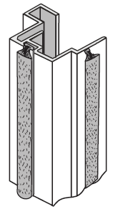 |  | 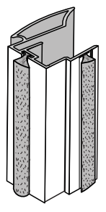 | 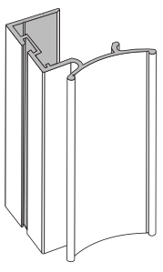 |  |  |  |  |  | 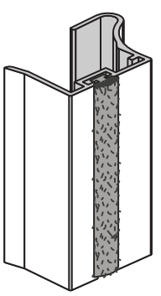
 |  | Faworyt II |  | Alfa II | Oaza II |  | Victoria II |  | Factor 18 II |  | Fiona II

 |  | 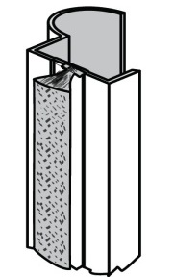 |  |  | 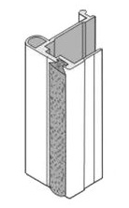 |  |  |  | 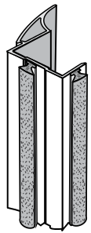
 |  | Focus 18 II |  | ERGO | Tytan |  | Beta |  | Universal

systém GM 18 (kombinace DTD 18mm a sklo) (rámový) |  |  |  |  |  | Blue 18 mm (rámový) |  |  |  |  | Blue 18 mm (bezrámový)
 |  |  |  |  |  |  | NOVINKA |  | NOVINKA |  | NOVINKA | NOVINKA

 | Prosper GM | Arte GM |  | Porto GM |  |  | Era |  | Rekord |  | Era | Rekord

systém GM 18 (kombinace DTD 18mm a sklo) (bezrámový) |  |  |  |  | 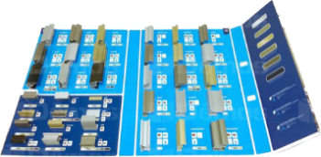 |  |  | Systém Comfort

 |  |  |  |  |  |  |  |  | 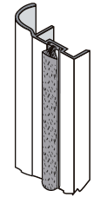 |  | 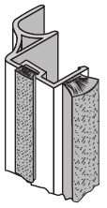 | 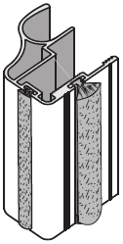
 | Prosper GM | Arte GM |  | Porto GM |  |  |  |  | Minicomfort II |  | Comfort II | Unicomfort II

www.demos-trade.com

Další příslušenství pro posuvné systémy

Návod na použití:
1. Vyplňte prosím kontaktní údaje, můžete rovněž zadat svoji zákaznickou slevu. Tyto údaje se přenesou na jednotlivé listy.
2. Vyberte požadovaný typ úchytového profilu (klikněte na název profilu pod obrázkem)
3. Na stránce se sestavou profilu vyplňte rozměr otvoru.
4. Vyplňte počet dveří, ze kterých se sestava bude skládat
5. Vyberte požadovanou barvu profilů (klikněte na pole s barvou a pak klikněte na okénko se šipkou - rozbalí se seznam, zde vyberte barvu)
6. V případě, že dveře chcete rozdělit dělícími profily, doplňte ve spodní části formuláře potřebný počet lišt
7. Při použití skla nebo zrcadla je nutno použít těsnící profil. Vzhledem k možné kombinaci skla s deskami
není možno určit délku těsnění předem. V sestavě je vypočtena délka těsnění na jedno křídlo.
Dále je spočtena délka v případě, že celá sestava je ze skla / zrcadla.
8. V případě dělení úchytového profilu je kalkulována šířka řezu 5mm.

 | ver. 2026-01-09
Zpracováno na základě údajů dodaných výrobcem, chyby vyhrazeny. Zvláště v případě hromadné výroby doporučujeme nejprve výrobu zkušebního prototypu.

Pax
PAX | Zákazník, , IČO:
Katalog Kování 2024 str. 7.39 | výška / max. 3 040 mm / | šířka / max 6 000 mm / | počet dveří | barva | typ spodního vedení
VNITŘNÍ ROZMĚR SKŘÍNĚ:
 | vypište těchto 5 políček !!! Údaje v mm

křídlo dveří: |  | Maximální šířka křídla může být 1 100 mm !!! |  |  |  | U skleněné výplně (nebo zrcadla)
rozměr zrcadla/skla |  |  |  |  |  | je nutno použít bezpečnostní sklo
délka vodící a krycí lišty křídla |  |  |  |  |  | nebo sklo zabezpečit ochrannou fólii
horní/spodní profil (vedení)
úchytová lišta |  |  |  |  |  | Maximální hmotnost křídla je 50 kg
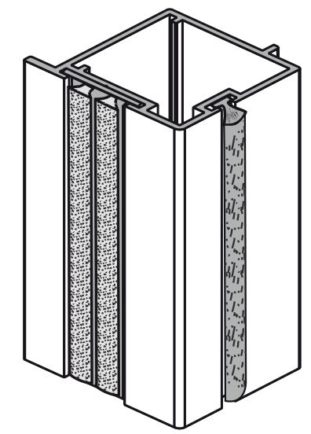
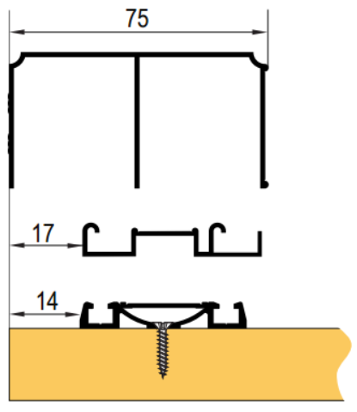
 |  | Maximální šířka křídla může být 1 100 mm !!!

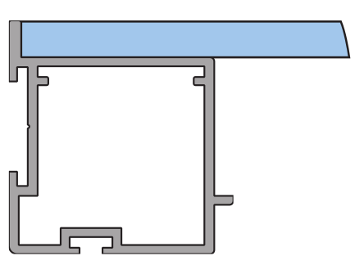

 |  |  |  |  |  |  |  | Ü Gemini

 |  |  |  |  |  |  |  | Ü Elegant
4 mm

 |  |  |  |  |  | partnerská sleva:
Objednací kody, ceny: |  |  |  |  |  |  | %
 | kód | název | ks | cena/ks | cena celkem | celkem netto: |  | Poznámka:
horní profil (vedení): | #N/A | #N/A | #N/A | #N/A | #N/A | #N/A | Kč
spodní profil (vedení): | #N/A | #N/A | #N/A | #N/A | #N/A | #N/A | Kč
krycí profil (maska): | #N/A | #N/A | #N/A | #N/A | #N/A | #N/A | Kč
horní vozíky (sady) | 228009 | SEVROLL 10204 horní vozík Gemini symetrický 10mm - 2ks | 0 | 152.83 | 0.00 | 0.00 | Kč
spodní vozíky (sada) | 229441 | SEVROLL 10200 spodní vozík WD 10C HI-TEC - 2ks | 0 | 196.61 | 0.00 | 0.00 | Kč
dorazový kartáček | #N/A | #N/A | 0 | #N/A | #N/A | #N/A | Kč
úchytová lišta | #N/A | #N/A | 0 | #N/A | #N/A | #N/A | Kč
spojovací šroub | 89244 | SEVROLL 20001 šroubovrut 6,3x32 SEVROLL a Simple | 0 | 4.61 | 0.00 | 0.00 | Kč
horní profil rámu (vodící lišta) | #N/A | #N/A | #VALUE! | #N/A | #N/A | #N/A | Kč
horizontální spodní profil rámu | #N/A | #N/A | #VALUE! | #N/A | #N/A | #N/A | Kč
záslepka otvorů (4 ks) | #N/A | #N/A | 0 | #N/A | #N/A | #N/A | Kč

Volitelné příslušenství: |  |  | zadejte počet
pozicioner do horního vedení | 298035 | SEVROLL 20326 Fix pozicionér pro horní vozík transparentní |  | 32.26 | 0.00 | 0.00 | Kč
spodní pozicioner | 89063 | SEVROLL 20080 pozicionér spodního vozíku HI-TEC |  | 9.22 | 0.00 | 0.00 | Kč
nalepovací úchytka, bílá lesk | 288125 | SEVROLL 20329 Pax nalepovací úchytka bílá lesk |  | 222.91 | 0.00 | 0.00 | Kč
nalepovací úchytka, stříbrná | 288126 | SEVROLL 20328 Pax nalepovací úchytka stříbrná |  | 171.53 | 0.00 | 0.00 | Kč
výztuha - profil 3 m | 283904 | SEVROLL 04318 Pax výztuha 3m stříbrná |  | 805.53 | 0.00 | 0.00 | Kč
tlumič dorazu MINI do 25 kg (pár) | 318662 | SEVROLL 20368-SV tlumič dorazu Mini SV25 (14-25kg) |  | 677.38 | 0.00 | 0.00 | Kč
tlumič dorazu MINI do 40 kg (pár) | 283956 | SEVROLL 20258-SV tlumič dorazu Mini SV40 (25 - 40kg) |  | 677.38 | 0.00 | 0.00 | Kč
tlumič dorazu MINI do 60 kg (pár) | 351743 | SEVROLL 20339-SV tlumič dorazu Mini SV60 (40 - 60kg) |  | 677.38 | 0.00 | 0.00 | Kč
tlumič pro střední křídlo do 25 kg | 318663 | SEVROLL 20363-SV tlumič Central 10/18mm oboustranný 25kg |  | 1,450.76 | 0.00 | 0.00 | Kč
tlumič pro střední křídlo do 40 kg | 283955 | SEVROLL 20319-SV tlumič Central 10/18mm oboustranný 25-40kg |  | 1,450.76 | 0.00 | 0.00 | Kč
tlumič dorazu (pár) 25 kg | 227185 | K-SEVROLL tlumič dorazu Sevromatic 10/18mm 14-25kg L+P |  | 758.79 | 0.00 | 0.00 | Kč
tlumič dorazu (pár) 50 kg | 227187 | K-SEVROLL tlumič dorazu Sevromatic 10/18mm 25-50kg L+P |  | 758.79 | 0.00 | 0.00 | Kč
protiprachový kartáček | 95946 | SEVROLL protiprachový kartáč zásuvný 4,8x13mm šedý |  | 6.38 | 0.00 | 0.00 | Kč
spojovací šroub | 89244 | SEVROLL 20001 šroubovrut 6,3x32 SEVROLL a Simple |  | 4.61 | 0.00 | 0.00 | Kč

Další příslušenství pro posuvné systémy
Technický nákres tohoto systému | 128842 | SEVROLL 20144 vrták stupňovitý 6,5/9,5mm |  | 671.23 | 0.00 | 0.00 | Kč

 |  |  | CELKEM (bez DPH) |  | #N/A | #N/A | Kč
Vaše poznámka:

některé položky se ve vybrané délce nevyrábí

System10
System 10 II | Zákazník, , IČO:
Katalog Kování 2024 str. 7.23 | výška / max. 2 740 mm / | šířka / max 6 000 mm / | počet dveří | barva | typ spodního vedení
VNITŘNÍ ROZMĚR SKŘÍNĚ:
 | vypište těchto 5 políček !!! Údaje v mm
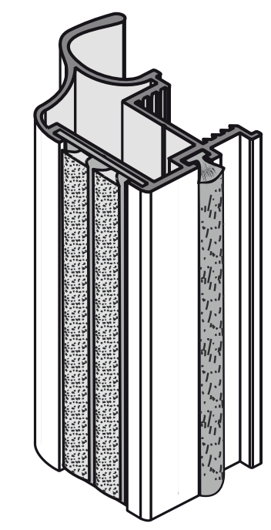
křídlo dveří: |  |  |  |  |  | V případě použití skla jako výplně
rozměr výplně 10 mm: |  |  |  |  |  | je nutno použít bezpečnostní sklo
rozměr zrcadla/skla |  |  |  |  |  | nebo sklo zabezpečit ochrannou fólii
délka vodící a krycí lišty křídla
horní/spodní profil (vedení) |  |  |  |  |  | Maximální hmotnost křídla je 50 kg
úchytová lišta
délka těsnění na sklo na jednom křídle

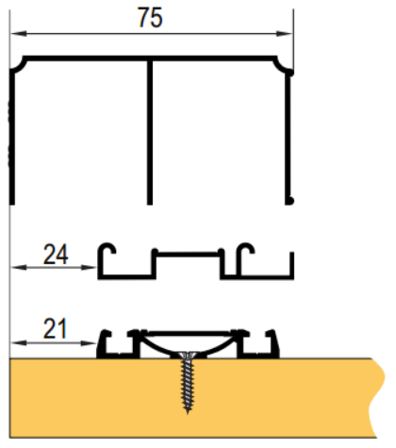
 |  | dodatečné odečty výšky vypočtených výplní při použití dělících profilů výplně:
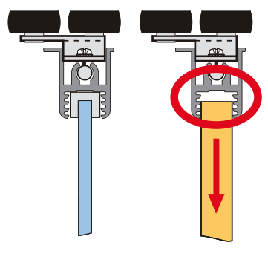
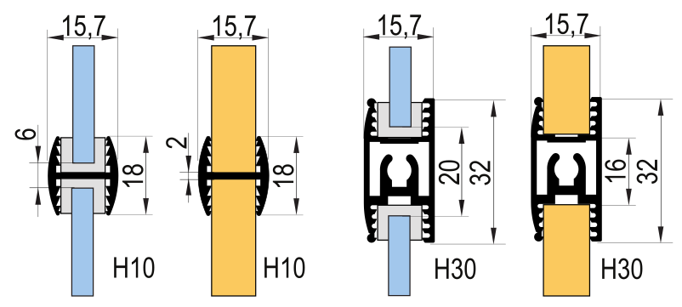

 |  |  |  |  |  |  |  | Ü Gemini
 | dilatace 4 mm
 |  |  |  |  |  |  |  | Ü Elegant

 |  |  |  |  |  | partnerská sleva:
Objednací kody, ceny: |  |  |  |  |  | 0 | %
 | kód | název | ks | cena/ks | cena celkem | celkem netto: |  | Poznámka:
horní profil (vedení): | #N/A | #N/A | 1 | #N/A | #N/A | #N/A | Kč
spodní profil (vedení): | #N/A | #N/A | 1 | #N/A | #N/A | #N/A | Kč
krycí profil (maska): | #N/A | #N/A | 1 | #N/A | #N/A | #N/A | Kč
horní vozíky (sady) | 89265 | SEVROLL 10202 horní vozík 10mm asymetrický L+P | 0 | 165.12 | 0.00 | 0.00 | Kč
spodní vozíky (sada) | 229441 | SEVROLL 10200 spodní vozík WD 10C HI-TEC - 2ks | 0 | 196.61 | 0.00 | 0.00 | Kč
dorazový kartáček | 98067 | SEVROLL dorazový kartáč zásuvný 14x4mm šedý | 0 | 6.82 | 0.00 | 0.00 | Kč
úchytová lišta | #N/A | #N/A | 0 | #N/A | #N/A | #N/A | Kč
spojovací šroub | 89244 | SEVROLL 20001 šroubovrut 6,3x32 SEVROLL a Simple | 0 | 4.61 | 0.00 | 0.00 | Kč
horní profil rámu (vodící lišta) | #VALUE! | #VALUE! | #VALUE! | #VALUE! | #VALUE! | #VALUE! | Kč
horní profil rámu (vodící lišta) | #VALUE! | #VALUE! | #VALUE! | #VALUE! | #VALUE! | #VALUE! | Kč
horizontální spodní profil rámu | #VALUE! | #VALUE! | #VALUE! | #VALUE! | #VALUE! | #VALUE! | Kč
horizontální spodní profil rámu | #VALUE! | #VALUE! | #VALUE! | #VALUE! | #VALUE! | #VALUE! | Kč

Volitelné příslušenství: |  |  | zadejte počet
pozicioner do horního vedení | 298035 | SEVROLL 20326 Fix pozicionér pro horní vozík transparentní |  | 32.26 | 0.00 | 0.00 | Kč
spodní pozicioner | 89063 | SEVROLL 20080 pozicionér spodního vozíku HI-TEC |  | 9.22 | 0.00 | 0.00 | Kč
tlumič dorazu MINI do 25 kg (pár) | 318662 | SEVROLL 20368-SV tlumič dorazu Mini SV25 (14-25kg) |  | 677.38 | 0.00 | 0.00 | Kč
tlumič dorazu MINI do 40 kg (pár) | 283956 | SEVROLL 20258-SV tlumič dorazu Mini SV40 (25 - 40kg) |  | 677.38 | 0.00 | 0.00 | Kč
tlumič dorazu MINI do 60 kg (pár) | 351743 | SEVROLL 20339-SV tlumič dorazu Mini SV60 (40 - 60kg) |  | 677.38 | 0.00 | 0.00 | Kč
tlumič pro střední křídlo do 25 kg | 318663 | SEVROLL 20363-SV tlumič Central 10/18mm oboustranný 25kg |  | 1,450.76 | 0.00 | 0.00 | Kč
tlumič pro střední křídlo do 40 kg | 283955 | SEVROLL 20319-SV tlumič Central 10/18mm oboustranný 25-40kg |  | 1,450.76 | 0.00 | 0.00 | Kč
tlumič dorazu (pár) 25 kg | 227185 | K-SEVROLL tlumič dorazu Sevromatic 10/18mm 14-25kg L+P |  | 758.79 | 0.00 | 0.00 | Kč
tlumič dorazu (pár) 50 kg | 227187 | K-SEVROLL tlumič dorazu Sevromatic 10/18mm 25-50kg L+P |  | 758.79 | 0.00 | 0.00 | Kč
spojovací profil H10-3metry | #N/A | #N/A |  | #N/A | #N/A | #N/A | Kč
spojovací profil H30-3metry | #N/A | #N/A |  | #N/A | #N/A | #N/A | Kč
spojovací šroub | 89244 | SEVROLL 20001 šroubovrut 6,3x32 SEVROLL a Simple |  | 4.61 | 0.00 | 0.00 | Kč
zámek posuvných dveří | 216363 | SEVROLL 20356 zámek na posuvné dveře 10/18mm |  | 467.72 | 0.00 | 0.00 | Kč
protiprachový kartáček | 95946 | SEVROLL protiprachový kartáč zásuvný 4,8x13mm šedý |  | 6.38 | 0.00 | 0.00 | Kč

 |  | Potřebná délka těsnění při celkovém prosklení (nutno objednat celé metry)
(při kombinacích s H profily nutno připočíst potřebnou délku - těsnění musí být po celém obvodu každého skla)
těsnění na sklo 4mm | 89238 | SEVROLL 20031-SV těsnění na sklo 10/4mm |  | 23.81 | 0.00 | 0.00 | Kč
těsnění na sklo 4,5 mm | 135164 | SEVROLL 20032-SV těsnění na sklo 10/4,5mm |  | 23.81 | 0.00 | 0.00 | Kč
těsnění na sklo 6mm | 89243 | SEVROLL 20033-SV těsnění na sklo 10/6mm |  | 23.81 | 0.00 | 0.00 | Kč
Další příslušenství pro posuvné systémy
Technický nákres tohoto systému | 129677 | SEVROLL 20173 montážní přípravek pro lamino 10mm malý |  | 125.99 | 0.00 | 0.00 | Kč
 | 128842 | SEVROLL 20144 vrták stupňovitý 6,5/9,5mm |  | 671.23 | 0.00 | 0.00 | Kč

 |  |  | CELKEM (bez DPH) |  | #N/A | #N/A | Kč
Vaše poznámka:

Lynx
Lynx | Zákazník, , IČO:
Katalog Kování 2024 str. 7.24 | výška / max. 2 740 mm / | šířka / max 6 000 mm / | počet dveří | barva | typ spodního vedení
VNITŘNÍ ROZMĚR SKŘÍNĚ:
 | vypište těchto 5 políček !!! Údaje v mm

křídlo dveří: |  |  |  |  |  | V případě použití skla jako výplně
rozměr výplně 10 mm: |  |  |  |  |  | je nutno použít bezpečnostní sklo
rozměr zrcadla/skla |  |  |  |  |  | nebo sklo zabezpečit ochrannou fólii
délka vodící a krycí lišty křídla
horní/spodní profil (vedení) |  |  |  |  |  | Maximální hmotnost křídla je 50 kg
úchytová lišta
délka těsnění na sklo na jednom křídle

 |  | dodatečné odečty výšky vypočtených výplní při použití dělících profilů výplně:
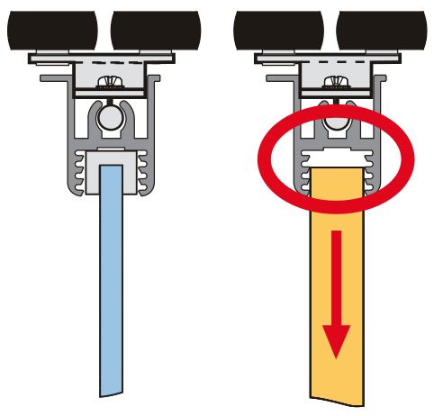

 | dilatace 4 mm |  |  |  |  |  |  | Ü Gemini

 |  |  |  |  |  |  |  | Ü Elegant

 |  |  |  |  |  | partnerská sleva:
Objednací kody, ceny: |  |  |  |  |  | 0 | %
 | kód | název | ks | cena/ks | cena celkem | celkem netto: |  | Poznámka:
horní profil (vedení): | #N/A | #N/A | 1 | #N/A | #N/A | #N/A | Kč
spodní profil (vedení): | #N/A | #N/A | 1 | #N/A | #N/A | #N/A | Kč
krycí profil (maska): | #N/A | #N/A | 1 | #N/A | #N/A | #N/A | Kč
horní vozíky (sady) | 228009 | SEVROLL 10204 horní vozík Gemini symetrický 10mm - 2ks | 0 | 152.83 | 0.00 | 0.00 | Kč
spodní vozíky (sada) | 229441 | SEVROLL 10200 spodní vozík WD 10C HI-TEC - 2ks | 0 | 196.61 | 0.00 | 0.00 | Kč
dorazový kartáček | 98067 | SEVROLL dorazový kartáč zásuvný 14x4mm šedý | 0 | 6.82 | 0.00 | 0.00 | Kč
úchytová lišta | #N/A | #N/A | 0 | #N/A | #N/A | #N/A | Kč
spojovací šroub | 89244 | SEVROLL 20001 šroubovrut 6,3x32 SEVROLL a Simple | 0 | 4.61 | 0.00 | 0.00 | Kč
horní profil rámu (vodící lišta) | #VALUE! | #VALUE! | #VALUE! | #VALUE! | #VALUE! | #VALUE! | Kč
horní profil rámu (vodící lišta) | #VALUE! | #VALUE! | #VALUE! | #VALUE! | #VALUE! | #VALUE! | Kč
horizontální spodní profil rámu | #VALUE! | #VALUE! | #VALUE! | #VALUE! | #VALUE! | #VALUE! | Kč
horizontální spodní profil rámu | #VALUE! | #VALUE! | #VALUE! | #VALUE! | #VALUE! | #VALUE! | Kč

Volitelné příslušenství: |  |  | zadejte počet
pozicioner do horního vedení | 298035 | SEVROLL 20326 Fix pozicionér pro horní vozík transparentní |  | 32.26 | 0.00 | 0.00 | Kč
spodní pozicioner | 89063 | SEVROLL 20080 pozicionér spodního vozíku HI-TEC |  | 9.22 | 0.00 | 0.00 | Kč
tlumič dorazu MINI do 25 kg (pár) | 318662 | SEVROLL 20368-SV tlumič dorazu Mini SV25 (14-25kg) |  | 677.38 | 0.00 | 0.00 | Kč
tlumič dorazu MINI do 40 kg (pár) | 283956 | SEVROLL 20258-SV tlumič dorazu Mini SV40 (25 - 40kg) |  | 677.38 | 0.00 | 0.00 | Kč
tlumič dorazu MINI do 60 kg (pár) | 351743 | SEVROLL 20339-SV tlumič dorazu Mini SV60 (40 - 60kg) |  | 677.38 | 0.00 | 0.00 | Kč
tlumič pro střední křídlo do 25 kg | 318663 | SEVROLL 20363-SV tlumič Central 10/18mm oboustranný 25kg |  | 1,450.76 | 0.00 | 0.00 | Kč
tlumič pro střední křídlo do 40 kg | 283955 | SEVROLL 20319-SV tlumič Central 10/18mm oboustranný 25-40kg |  | 1,450.76 | 0.00 | 0.00 | Kč
tlumič dorazu (pár) 25 kg | 227185 | K-SEVROLL tlumič dorazu Sevromatic 10/18mm 14-25kg L+P |  | 758.79 | 0.00 | 0.00 | Kč
tlumič dorazu (pár) 50 kg | 227187 | K-SEVROLL tlumič dorazu Sevromatic 10/18mm 25-50kg L+P |  | 758.79 | 0.00 | 0.00 | Kč
spojovací profil H10-3metry | #N/A | #N/A |  | #N/A | #N/A | #N/A | Kč
spojovací profil H30-3metry | #N/A | #N/A |  | #N/A | #N/A | #N/A | Kč
spojovací šroub | 89244 | SEVROLL 20001 šroubovrut 6,3x32 SEVROLL a Simple |  | 4.61 | 0.00 | 0.00 | Kč
zámek posuvných dveří | 216363 | SEVROLL 20356 zámek na posuvné dveře 10/18mm |  | 467.72 | 0.00 | 0.00 | Kč

 |  | Potřebná délka těsnění při celkovém prosklení (nutno objednat celé metry)
(při kombinacích s H profily nutno připočíst potřebnou délku - těsnění musí být po celém obvodu každého skla)
těsnění na sklo 4mm | 89238 | SEVROLL 20031-SV těsnění na sklo 10/4mm |  | 23.81 | 0.00 | 0.00 | Kč
těsnění na sklo 4,5 mm | 135164 | SEVROLL 20032-SV těsnění na sklo 10/4,5mm |  | 23.81 | 0.00 | 0.00 | Kč
těsnění na sklo 6mm | 89243 | SEVROLL 20033-SV těsnění na sklo 10/6mm |  | 23.81 | 0.00 | 0.00 | Kč
Další příslušenství pro posuvné systémy
Technický nákres tohoto systému | 129677 | SEVROLL 20173 montážní přípravek pro lamino 10mm malý |  | 125.99 | 0.00 | 0.00 | Kč
 | 128842 | SEVROLL 20144 vrták stupňovitý 6,5/9,5mm |  | 671.23 | 0.00 | 0.00 | Kč

 |  |  | CELKEM (bez DPH) |  | #N/A | #N/A | Kč
Vaše poznámka:

některé položky se ve vybrané délce nevyrábí

Gemini
Gemini | Zákazník, , IČO:
Katalog Kování 2024 str. 7.23 | výška / max. 2 740 mm / | šířka / max 6 000 mm / | počet dveří | barva | typ spodního vedení
VNITŘNÍ ROZMĚR SKŘÍNĚ:
 | vypište těchto 5 políček !!! Údaje v mm

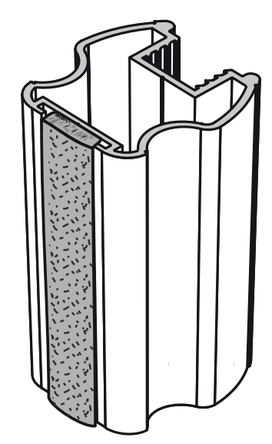
křídlo dveří: |  |  |  |  |  | V případě použití skla jako výplně
rozměr výplně 10 mm: |  |  |  |  |  | je nutno použít bezpečnostní sklo
rozměr zrcadla/skla |  |  |  |  |  | nebo sklo zabezpečit ochrannou fólii
délka vodící a krycí lišty křídla
horní/spodní profil (vedení) |  |  |  |  |  | Maximální hmotnost křídla je 50 kg
úchytová lišta
délka těsnění na sklo na jednom křídle

 |  | dodatečné odečty výšky vypočtených výplní při použití dělících profilů výplně:

 |  |  |  |  |  |  |  | Ü Gemini
 | dilatace 4 mm
 |  |  |  |  |  |  |  | Ü Elegant

 |  |  |  |  |  | partnerská sleva:
Objednací kody, ceny: |  |  |  |  |  | 0 | %
 | kód | název | ks | cena/ks | cena celkem | celkem netto: |  | Poznámka:
horní profil (vedení): | #N/A | #N/A | 1 | #N/A | #N/A | #N/A | Kč
spodní profil (vedení): | N/A | v této barvě a délce se daný profil nevyrábí | 1 | 0.00 | 0.00 | 0.00 | Kč
krycí profil (maska): | N/A | v této barvě a délce se daný profil nevyrábí | 1 | 0.00 | 0.00 | 0.00 | Kč
horní vozíky (sady) | 228009 | SEVROLL 10204 horní vozík Gemini symetrický 10mm - 2ks | 0 | 152.83 | 0.00 | 0.00 | Kč
spodní vozíky (sada) | 229441 | SEVROLL 10200 spodní vozík WD 10C HI-TEC - 2ks | 0 | 196.61 | 0.00 | 0.00 | Kč
dorazový kartáček | 98067 | SEVROLL dorazový kartáč zásuvný 14x4mm šedý | 0 | 6.82 | 0.00 | 0.00 | Kč
úchytová lišta | #N/A | #N/A | 0 | #N/A | #N/A | #N/A | Kč
spojovací šroub | 89244 | SEVROLL 20001 šroubovrut 6,3x32 SEVROLL a Simple | 0 | 4.61 | 0.00 | 0.00 | Kč
horní profil rámu (vodící lišta) | #VALUE! | #VALUE! | #VALUE! | #VALUE! | #VALUE! | #VALUE! | Kč
horní profil rámu (vodící lišta) | #VALUE! | #VALUE! | #VALUE! | #VALUE! | #VALUE! | #VALUE! | Kč
horizontální spodní profil rámu | #VALUE! | #VALUE! | #VALUE! | #VALUE! | #VALUE! | #VALUE! | Kč
horizontální spodní profil rámu | #VALUE! | #VALUE! | #VALUE! | #VALUE! | #VALUE! | #VALUE! | Kč

Volitelné příslušenství: |  |  | zadejte počet
pozicioner do horního vedení | 298035 | SEVROLL 20326 Fix pozicionér pro horní vozík transparentní |  | 32.26 | 0.00 | 0.00 | Kč
spodní pozicioner | 89063 | SEVROLL 20080 pozicionér spodního vozíku HI-TEC |  | 9.22 | 0.00 | 0.00 | Kč
tlumič dorazu MINI do 25 kg (pár) | 318662 | SEVROLL 20368-SV tlumič dorazu Mini SV25 (14-25kg) |  | 677.38 | 0.00 | 0.00 | Kč
tlumič dorazu MINI do 40 kg (pár) | 283956 | SEVROLL 20258-SV tlumič dorazu Mini SV40 (25 - 40kg) |  | 677.38 | 0.00 | 0.00 | Kč
tlumič dorazu MINI do 60 kg (pár) | 351743 | SEVROLL 20339-SV tlumič dorazu Mini SV60 (40 - 60kg) |  | 677.38 | 0.00 | 0.00 | Kč
tlumič pro střední křídlo do 25 kg | 318663 | SEVROLL 20363-SV tlumič Central 10/18mm oboustranný 25kg |  | 1,450.76 | 0.00 | 0.00 | Kč
tlumič pro střední křídlo do 40 kg | 283955 | SEVROLL 20319-SV tlumič Central 10/18mm oboustranný 25-40kg |  | 1,450.76 | 0.00 | 0.00 | Kč
tlumič dorazu (pár) 25 kg | 227185 | K-SEVROLL tlumič dorazu Sevromatic 10/18mm 14-25kg L+P |  | 758.79 | 0.00 | 0.00 | Kč
tlumič dorazu (pár) 50 kg | 227187 | K-SEVROLL tlumič dorazu Sevromatic 10/18mm 25-50kg L+P |  | 758.79 | 0.00 | 0.00 | Kč
spojovací profil H10-3metry | #N/A | #N/A |  | #N/A | #N/A | #N/A | Kč
spojovací profil H30-3metry | N/A | v této barvě a délce se daný profil nevyrábí |  | 0.00 | 0.00 | 0.00 | Kč
spojovací šroub | 89244 | SEVROLL 20001 šroubovrut 6,3x32 SEVROLL a Simple |  | 4.61 | 0.00 | 0.00 | Kč
zámek posuvných dveří | 216363 | SEVROLL 20356 zámek na posuvné dveře 10/18mm |  | 467.72 | 0.00 | 0.00 | Kč

 |  | Potřebná délka těsnění při celkovém prosklení (nutno objednat celé metry)
(při kombinacích s H profily nutno připočíst potřebnou délku - těsnění musí být po celém obvodu každého skla)
těsnění na sklo 4mm | 89238 | SEVROLL 20031-SV těsnění na sklo 10/4mm |  | 23.81 | 0.00 | 0.00 | Kč
těsnění na sklo 4,5 mm | 135164 | SEVROLL 20032-SV těsnění na sklo 10/4,5mm |  | 23.81 | 0.00 | 0.00 | Kč
těsnění na sklo 6mm | 89243 | SEVROLL 20033-SV těsnění na sklo 10/6mm |  | 23.81 | 0.00 | 0.00 | Kč
Další příslušenství pro posuvné systémy
Technický nákres tohoto systému | 129677 | SEVROLL 20173 montážní přípravek pro lamino 10mm malý |  | 125.99 | 0.00 | 0.00 | Kč
 | 128842 | SEVROLL 20144 vrták stupňovitý 6,5/9,5mm |  | 671.23 | 0.00 | 0.00 | Kč

 |  |  | CELKEM (bez DPH) |  | #N/A | #N/A | Kč
Vaše poznámka:

některé položky se ve vybrané délce nevyrábí

Lux
Lux III | Zákazník, , IČO:
Katalog Kování 2024 str. 7.24 | výška / max. 3 040 mm / | šířka / max 6 000 mm / | počet dveří | barva | typ spodního vedení
VNITŘNÍ ROZMĚR SKŘÍNĚ:
 | vypište těchto 5 políček !!! Údaje v mm

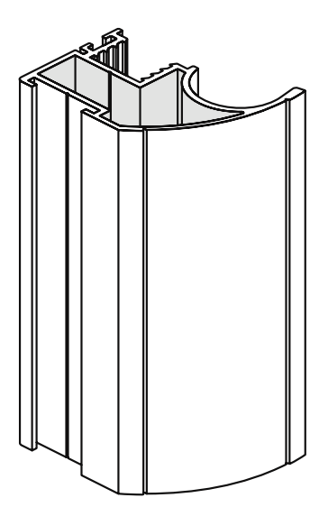
křídlo dveří: |  |  |  |  |  | V případě použití skla jako výplně
rozměr výplně 10 mm: |  |  |  |  |  | je nutno použít bezpečnostní sklo
rozměr zrcadla/skla |  |  |  |  |  | nebo sklo zabezpečit ochrannou fólii
délka vodící a krycí lišty křídla
horní/spodní profil (vedení) |  |  |  |  |  | Maximální hmotnost křídla je 50 kg
úchytová lišta
délka těsnění na sklo na jednom křídle

 |  | dodatečné odečty výšky vypočtených výplní při použití dělících profilů výplně:

 | dilatace 4 mm |  |  |  |  |  |  | Ü Gemini
 |  |  |  |  |  |  |  | Ü Elegant

 |  |  |  |  |  | partnerská sleva:
Objednací kody, ceny: |  |  |  |  |  | 0 | %
 | kód | název | ks | cena/ks | cena celkem | celkem netto: |  | Poznámka:
horní profil (vedení): | #N/A | #N/A | 1 | #N/A | #N/A | #N/A | Kč
spodní profil (vedení): | #N/A | #N/A | 1 | #N/A | #N/A | #N/A | Kč
krycí profil (maska): | #N/A | #N/A | 1 | #N/A | #N/A | #N/A | Kč
horní vozíky (sady) | 89265 | SEVROLL 10202 horní vozík 10mm asymetrický L+P | 0 | 165.12 | 0.00 | 0.00 | Kč
spodní vozíky (sada) | 229441 | SEVROLL 10200 spodní vozík WD 10C HI-TEC - 2ks | 0 | 196.61 | 0.00 | 0.00 | Kč
dorazový kartáček | 98067 | SEVROLL dorazový kartáč zásuvný 14x4mm šedý | 0 | 6.82 | 0.00 | 0.00 | Kč
úchytová lišta | #N/A | #N/A | 0 | #N/A | #N/A | #N/A | Kč
spojovací šroub | 89244 | SEVROLL 20001 šroubovrut 6,3x32 SEVROLL a Simple | 0 | 4.61 | 0.00 | 0.00 | Kč
horní profil rámu (vodící lišta) | #VALUE! | #VALUE! | #VALUE! | #VALUE! | #VALUE! | #VALUE! | Kč
horní profil rámu (vodící lišta) | #VALUE! | #VALUE! | #VALUE! | #VALUE! | #VALUE! | #VALUE! | Kč
horizontální spodní profil rámu | #VALUE! | #VALUE! | #VALUE! | #VALUE! | #VALUE! | #VALUE! | Kč
horizontální spodní profil rámu | #VALUE! | #VALUE! | #VALUE! | #VALUE! | #VALUE! | #VALUE! | Kč

Volitelné příslušenství: |  |  | zadejte počet
pozicioner do horního vedení | 298035 | SEVROLL 20326 Fix pozicionér pro horní vozík transparentní |  | 32.26 | 0.00 | 0.00 | Kč
spodní pozicioner | 89063 | SEVROLL 20080 pozicionér spodního vozíku HI-TEC |  | 9.22 | 0.00 | 0.00 | Kč
tlumič dorazu MINI do 25 kg (pár) | 318662 | SEVROLL 20368-SV tlumič dorazu Mini SV25 (14-25kg) |  | 677.38 | 0.00 | 0.00 | Kč
tlumič dorazu MINI do 40 kg (pár) | 283956 | SEVROLL 20258-SV tlumič dorazu Mini SV40 (25 - 40kg) |  | 677.38 | 0.00 | 0.00 | Kč
tlumič dorazu MINI do 60 kg (pár) | 351743 | SEVROLL 20339-SV tlumič dorazu Mini SV60 (40 - 60kg) |  | 677.38 | 0.00 | 0.00 | Kč
tlumič pro střední křídlo do 25 kg | 318663 | SEVROLL 20363-SV tlumič Central 10/18mm oboustranný 25kg |  | 1,450.76 | 0.00 | 0.00 | Kč
tlumič pro střední křídlo do 40 kg | 283955 | SEVROLL 20319-SV tlumič Central 10/18mm oboustranný 25-40kg |  | 1,450.76 | 0.00 | 0.00 | Kč
tlumič dorazu (pár) 25 kg | 227185 | K-SEVROLL tlumič dorazu Sevromatic 10/18mm 14-25kg L+P |  | 758.79 | 0.00 | 0.00 | Kč
tlumič dorazu (pár) 50 kg | 227187 | K-SEVROLL tlumič dorazu Sevromatic 10/18mm 25-50kg L+P |  | 758.79 | 0.00 | 0.00 | Kč
spojovací profil H10-3metry | #N/A | #N/A |  | #N/A | #N/A | #N/A | Kč
spojovací profil H30-3metry | #N/A | #N/A |  | #N/A | #N/A | #N/A | Kč
spojovací šroub | 89244 | SEVROLL 20001 šroubovrut 6,3x32 SEVROLL a Simple |  | 4.61 | 0.00 | 0.00 | Kč
protiprachový kartáček | 95946 | SEVROLL protiprachový kartáč zásuvný 4,8x13mm šedý |  | 6.38 | 0.00 | 0.00 | Kč

 |  | Potřebná délka těsnění při celkovém prosklení (nutno objednat celé metry)
(při kombinacích s H profily nutno připočíst potřebnou délku - těsnění musí být po celém obvodu každého skla)
těsnění na sklo 4mm | 89238 | SEVROLL 20031-SV těsnění na sklo 10/4mm |  | 23.81 | 0.00 | 0.00 | Kč
těsnění na sklo 4,5 mm | 135164 | SEVROLL 20032-SV těsnění na sklo 10/4,5mm |  | 23.81 | 0.00 | 0.00 | Kč
těsnění na sklo 6mm | 89243 | SEVROLL 20033-SV těsnění na sklo 10/6mm |  | 23.81 | 0.00 | 0.00 | Kč
Další příslušenství pro posuvné systémy
Technický nákres tohoto systému | 129677 | SEVROLL 20173 montážní přípravek pro lamino 10mm malý |  | 125.99 | 0.00 | 0.00 | Kč
 | 128842 | SEVROLL 20144 vrták stupňovitý 6,5/9,5mm |  | 671.23 | 0.00 | 0.00 | Kč

 |  |  | CELKEM (bez DPH) |  | #N/A | #N/A | Kč
Vaše poznámka:

některé položky se ve vybrané délce nevyrábí

Fox
Fox II | Zákazník, , IČO:
Katalog Kování 2024 str. 7.24 | výška / max. 2 740 mm / | šířka / max 6 000 mm / | počet dveří | barva | typ spodního vedení
VNITŘNÍ ROZMĚR SKŘÍNĚ:
 | vypište těchto 5 políček !!! Údaje v mm
 |  |  | 3
křídlo dveří: |  |  |  |  |  | V případě použití skla jako výplně
rozměr výplně 10 mm: |  |  |  |  |  | je nutno použít bezpečnostní sklo
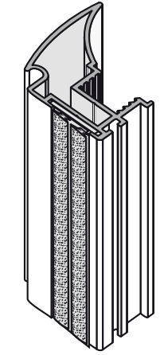
rozměr zrcadla/skla |  |  |  |  |  | nebo sklo zabezpečit ochrannou fólii
délka vodící a krycí lišty křídla
horní/spodní profil (vedení) |  |  |  |  |  | Maximální hmotnost křídla je 50 kg
úchytová lišta
délka těsnění na sklo na jednom křídle

 |  | dodatečné odečty výšky vypočtených výplní při použití dělících profilů výplně:

 | dilatace 4 mm |  |  |  |  |  |  | Ü Gemini

 |  |  |  |  |  |  |  | Ü Elegant

 |  |  |  |  |  | partnerská sleva:
Objednací kody, ceny: |  |  |  |  |  | 0 | %
 | kód | název | ks | cena/ks | cena celkem | celkem netto: |  | Poznámka:
horní profil (vedení): | #N/A | #N/A | #N/A | #N/A | #N/A | #N/A | Kč
spodní profil (vedení): | N/A | v této barvě a délce se daný profil nevyrábí | 1 | 0.00 | 0.00 | 0.00 | Kč
krycí profil (maska): | N/A | v této barvě a délce se daný profil nevyrábí | 1 | 0.00 | 0.00 | 0.00 | Kč
horní vozíky (sady) | 89265 | SEVROLL 10202 horní vozík 10mm asymetrický L+P | 0 | 165.12 | 0.00 | 0.00 | Kč
spodní vozíky (sada) | 229441 | SEVROLL 10200 spodní vozík WD 10C HI-TEC - 2ks | 0 | 196.61 | 0.00 | 0.00 | Kč
dorazový kartáček | #N/A | #N/A | 0 | #N/A | #N/A | #N/A | Kč
úchytová lišta | #N/A | #N/A | 0 | #N/A | #N/A | #N/A | Kč
spojovací šroub | 89244 | SEVROLL 20001 šroubovrut 6,3x32 SEVROLL a Simple | 0 | 4.61 | 0.00 | 0.00 | Kč
horní profil rámu (vodící lišta) | #VALUE! | #VALUE! | #VALUE! | #VALUE! | #VALUE! | #VALUE! | Kč
horní profil rámu (vodící lišta) | #VALUE! | #VALUE! | #VALUE! | #VALUE! | #VALUE! | #VALUE! | Kč
horizontální spodní profil rámu | #VALUE! | #VALUE! | #VALUE! | #VALUE! | #VALUE! | #VALUE! | Kč
horizontální spodní profil rámu | #VALUE! | #VALUE! | #VALUE! | #VALUE! | #VALUE! | #VALUE! | Kč

Volitelné příslušenství: |  |  | zadejte počet
pozicioner do horního vedení | 298035 | SEVROLL 20326 Fix pozicionér pro horní vozík transparentní |  | 32.26 | 0.00 | 0.00 | Kč
spodní pozicioner | 89063 | SEVROLL 20080 pozicionér spodního vozíku HI-TEC |  | 9.22 | 0.00 | 0.00 | Kč
tlumič dorazu MINI do 25 kg (pár) | 318662 | SEVROLL 20368-SV tlumič dorazu Mini SV25 (14-25kg) |  | 677.38 | 0.00 | 0.00 | Kč
tlumič dorazu MINI do 40 kg (pár) | 283956 | SEVROLL 20258-SV tlumič dorazu Mini SV40 (25 - 40kg) |  | 677.38 | 0.00 | 0.00 | Kč
tlumič dorazu MINI do 60 kg (pár) | 351743 | SEVROLL 20339-SV tlumič dorazu Mini SV60 (40 - 60kg) |  | 677.38 | 0.00 | 0.00 | Kč
tlumič pro střední křídlo do 25 kg | 318663 | SEVROLL 20363-SV tlumič Central 10/18mm oboustranný 25kg |  | 1,450.76 | 0.00 | 0.00 | Kč
tlumič pro střední křídlo do 40 kg | 283955 | SEVROLL 20319-SV tlumič Central 10/18mm oboustranný 25-40kg |  | 1,450.76 | 0.00 | 0.00 | Kč
Vrut na spodní vedení | 98019 | SEVROLL 20041 vrut 2,5x18mm půlkulatá hlava zinek bílý |  | 0.87 | 0.00 | 0.00 | Kč
tlumič dorazu (pár) 25 kg | 227185 | K-SEVROLL tlumič dorazu Sevromatic 10/18mm 14-25kg L+P |  | 758.79 | 0.00 | 0.00 | Kč
tlumič dorazu (pár) 50 kg | 227187 | K-SEVROLL tlumič dorazu Sevromatic 10/18mm 25-50kg L+P |  | 758.79 | 0.00 | 0.00 | Kč
spojovací profil H10-3metry | #N/A | #N/A |  | #N/A | #N/A | #N/A | Kč
spojovací profil H30-3metry | N/A | v této barvě a délce se daný profil nevyrábí |  | 0.00 | 0.00 | 0.00 | Kč
spojovací šroub | 89244 | SEVROLL 20001 šroubovrut 6,3x32 SEVROLL a Simple |  | 4.61 | 0.00 | 0.00 | Kč
protiprachový kartáček | 95946 | SEVROLL protiprachový kartáč zásuvný 4,8x13mm šedý |  | 6.38 | 0.00 | 0.00 | Kč
zámek posuvných dveří | 216363 | SEVROLL 20356 zámek na posuvné dveře 10/18mm |  | 467.72 | 0.00 | 0.00 | Kč

 |  | Potřebná délka těsnění při celkovém prosklení (nutno objednat celé metry)
(při kombinacích s H profily nutno připočíst potřebnou délku - těsnění musí být po celém obvodu každého skla)
těsnění na sklo 4mm | 89238 | SEVROLL 20031-SV těsnění na sklo 10/4mm |  | 23.81 | 0.00 | 0.00 | Kč
těsnění na sklo 4,5 mm | 135164 | SEVROLL 20032-SV těsnění na sklo 10/4,5mm |  | 23.81 | 0.00 | 0.00 | Kč
těsnění na sklo 6mm | 89243 | SEVROLL 20033-SV těsnění na sklo 10/6mm |  | 23.81 | 0.00 | 0.00 | Kč
Další příslušenství pro posuvné systémy
Technický nákres tohoto systému | 129677 | SEVROLL 20173 montážní přípravek pro lamino 10mm malý |  | 125.99 | 0.00 | 0.00 | Kč
 | 128842 | SEVROLL 20144 vrták stupňovitý 6,5/9,5mm |  | 671.23 | 0.00 | 0.00 | Kč

 |  |  | CELKEM (bez DPH) |  | #N/A | #N/A | Kč
Vaše poznámka:

některé položky se ve vybrané délce nevyrábí

Karat
Karat | Zákazník, , IČO:
Katalog Kování 2024 str. 7.24 | výška / max. 2 740 mm / | šířka / max 6 000 mm / | počet dveří | barva | typ spodního vedení
VNITŘNÍ ROZMĚR SKŘÍNĚ:
 | vypište těchto 5 políček !!! Údaje v mm

křídlo dveří: |  |  |  |  |  | V případě použití skla jako výplně
rozměr výplně 10 mm: |  |  |  |  |  | je nutno použít bezpečnostní sklo
rozměr zrcadla/skla |  |  |  |  |  | nebo sklo zabezpečit ochrannou fólii
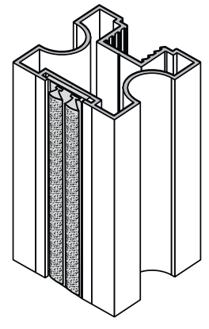
délka vodící a krycí lišty křídla
horní/spodní profil (vedení) |  |  |  |  |  | Maximální hmotnost křídla je 50 kg
úchytová lišta
délka těsnění na sklo na jednom křídle

 |  | dodatečné odečty výšky vypočtených výplní při použití dělících profilů výplně:

 |  |  |  |  |  |  |  | Ü Gemini
 | dilatace 4 mm
 |  |  |  |  |  |  |  | Ü Elegant

 |  |  |  |  |  | partnerská sleva:
Objednací kody, ceny: |  |  |  |  |  | 0
 | kód | název | ks | cena/ks | cena celkem | celkem netto: |  | Poznámka:
horní profil (vedení): | #N/A | #N/A | #N/A | #N/A | #N/A | #N/A | Kč
spodní profil (vedení): | #N/A | #N/A | 1 | #N/A | #N/A | #N/A | Kč
krycí profil (maska): | #N/A | #N/A | 1 | #N/A | #N/A | #N/A | Kč
horní vozíky (sady) | 228009 | SEVROLL 10204 horní vozík Gemini symetrický 10mm - 2ks | 0 | 152.83 | 0.00 | 0.00 | Kč
spodní vozíky (sada) | 229441 | SEVROLL 10200 spodní vozík WD 10C HI-TEC - 2ks | 0 | 196.61 | 0.00 | 0.00 | Kč
dorazový kartáček | 98067 | SEVROLL dorazový kartáč zásuvný 14x4mm šedý | 0 | 6.82 | 0.00 | 0.00 | Kč
úchytová lišta | #N/A | #N/A | 0 | #N/A | #N/A | #N/A | Kč
spojovací šroub | 89244 | SEVROLL 20001 šroubovrut 6,3x32 SEVROLL a Simple | 0 | 4.61 | 0.00 | 0.00 | Kč
horní profil rámu (vodící lišta) | #VALUE! | #VALUE! | #VALUE! | #VALUE! | #VALUE! | #VALUE! | Kč
horní profil rámu (vodící lišta) | #VALUE! | #VALUE! | #VALUE! | #VALUE! | #VALUE! | #VALUE! | Kč
horizontální spodní profil rámu | #VALUE! | #VALUE! | #VALUE! | #VALUE! | #VALUE! | #VALUE! | Kč
horizontální spodní profil rámu | #VALUE! | #VALUE! | #VALUE! | #VALUE! | #VALUE! | #VALUE! | Kč

Volitelné příslušenství: |  |  | zadejte počet
pozicioner do horního vedení | 298035 | SEVROLL 20326 Fix pozicionér pro horní vozík transparentní |  | 32.26 | 0.00 | 0.00 | Kč
spodní pozicioner | 89063 | SEVROLL 20080 pozicionér spodního vozíku HI-TEC |  | 9.22 | 0.00 | 0.00 | Kč
tlumič dorazu MINI do 25 kg (pár) | 318662 | SEVROLL 20368-SV tlumič dorazu Mini SV25 (14-25kg) |  | 677.38 | 0.00 | 0.00 | Kč
tlumič dorazu MINI do 40 kg (pár) | 283956 | SEVROLL 20258-SV tlumič dorazu Mini SV40 (25 - 40kg) |  | 677.38 | 0.00 | 0.00 | Kč
tlumič dorazu MINI do 60 kg (pár) | 351743 | SEVROLL 20339-SV tlumič dorazu Mini SV60 (40 - 60kg) |  | 677.38 | 0.00 | 0.00 | Kč
tlumič pro střední křídlo do 25 kg | 318663 | SEVROLL 20363-SV tlumič Central 10/18mm oboustranný 25kg |  | 1,450.76 | 0.00 | 0.00 | Kč
tlumič pro střední křídlo do 40 kg | 283955 | SEVROLL 20319-SV tlumič Central 10/18mm oboustranný 25-40kg |  | 1,450.76 | 0.00 | 0.00 | Kč
Vrut na spodní vedení | 98019 | SEVROLL 20041 vrut 2,5x18mm půlkulatá hlava zinek bílý |  | 0.87 | 0.00 | 0.00 | Kč
tlumič dorazu (pár) 25 kg | 227185 | K-SEVROLL tlumič dorazu Sevromatic 10/18mm 14-25kg L+P |  | 758.79 | 0.00 | 0.00 | Kč
tlumič dorazu (pár) 50 kg | 227187 | K-SEVROLL tlumič dorazu Sevromatic 10/18mm 25-50kg L+P |  | 758.79 | 0.00 | 0.00 | Kč
spojovací profil H10-3metry | #N/A | #N/A |  | #N/A | #N/A | #N/A | Kč
spojovací profil H30-3metry | #N/A | #N/A |  | #N/A | #N/A | #N/A | Kč
zámek posuvných dveří | 363019 | SEVROLL 20369 zámek na posuvné dveře pro madlo Karat a Prosper |  | 1,077.51 | 0.00 | 0.00 | Kč | Na objednávku
spojovací šroub | 89244 | SEVROLL 20001 šroubovrut 6,3x32 SEVROLL a Simple |  | 4.61 | 0.00 | 0.00 | Kč

 |  | Potřebná délka těsnění při celkovém prosklení (nutno objednat celé metry)
(při kombinacích s H profily nutno připočíst potřebnou délku - těsnění musí být po celém obvodu každého skla)
těsnění na sklo 4mm | 89238 | SEVROLL 20031-SV těsnění na sklo 10/4mm |  | 23.81 | 0.00 | 0.00 | Kč
těsnění na sklo 4,5 mm | 135164 | SEVROLL 20032-SV těsnění na sklo 10/4,5mm |  | 23.81 | 0.00 | 0.00 | Kč
těsnění na sklo 6mm | 89243 | SEVROLL 20033-SV těsnění na sklo 10/6mm |  | 23.81 | 0.00 | 0.00 | Kč
Další příslušenství pro posuvné systémy
Technický nákres tohoto systému | 129677 | SEVROLL 20173 montážní přípravek pro lamino 10mm malý |  | 125.99 | 0.00 | 0.00 | Kč
 | 128842 | SEVROLL 20144 vrták stupňovitý 6,5/9,5mm |  | 671.23 | 0.00 | 0.00 | Kč

 |  |  | CELKEM (bez DPH) |  | #N/A | #N/A | Kč
Vaše poznámka:

některé položky se ve vybrané délce nevyrábí

Julie
Julia II | Zákazník, , IČO:
Katalog Kování 2024 str. 7.24 | výška / max. 2 740 mm / | šířka / max 6 000 mm / | počet dveří | barva | typ spodního vedení
VNITŘNÍ ROZMĚR SKŘÍNĚ:
 | vypište těchto 5 políček !!! Údaje v mm

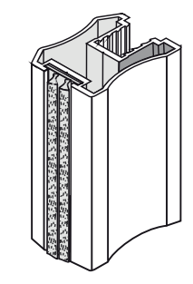
křídlo dveří: |  |  |  |  |  | V případě použití skla jako výplně
rozměr výplně 10 mm: |  |  |  |  |  | je nutno použít bezpečnostní sklo
rozměr zrcadla/skla |  |  |  |  |  | nebo sklo zabezpečit ochrannou fólii
délka vodící a krycí lišty křídla
horní/spodní profil (vedení) |  |  |  |  |  | Maximální hmotnost křídla je 50 kg
úchytová lišta
délka těsnění na sklo na jednom křídle

 |  | dodatečné odečty výšky vypočtených výplní při použití dělících profilů výplně:

 |  |  |  |  |  |  |  | Ü Gemini
 | dilatace 4 mm
 |  |  |  |  |  |  |  | Ü Elegant

 |  |  |  |  |  | partnerská sleva:
Objednací kody, ceny: |  |  |  |  |  | 0
 | kód | název | ks | cena/ks | cena celkem | celkem netto: |  | Poznámka:
horní profil (vedení): | #N/A | #N/A | #N/A | #N/A | #N/A | #N/A | Kč
spodní profil (vedení): | #N/A | #N/A | 1 | #N/A | #N/A | #N/A | Kč
krycí profil (maska): | #N/A | #N/A | 1 | #N/A | #N/A | #N/A | Kč
horní vozíky (sady) | 228009 | SEVROLL 10204 horní vozík Gemini symetrický 10mm - 2ks | 0 | 152.83 | 0.00 | 0.00 | Kč
spodní vozíky (sada) | 229441 | SEVROLL 10200 spodní vozík WD 10C HI-TEC - 2ks | 0 | 196.61 | 0.00 | 0.00 | Kč
dorazový kartáček | 98067 | SEVROLL dorazový kartáč zásuvný 14x4mm šedý | 0 | 6.82 | 0.00 | 0.00 | Kč
úchytová lišta | #N/A | #N/A | 0 | #N/A | #N/A | #N/A | Kč
spojovací šroub | 89244 | SEVROLL 20001 šroubovrut 6,3x32 SEVROLL a Simple | 0 | 4.61 | 0.00 | 0.00 | Kč
horní profil rámu (vodící lišta) | #VALUE! | #VALUE! | #VALUE! | #VALUE! | #VALUE! | #VALUE! | Kč
horní profil rámu (vodící lišta) | #VALUE! | #VALUE! | #VALUE! | #VALUE! | #VALUE! | #VALUE! | Kč
horizontální spodní profil rámu | #VALUE! | #VALUE! | #VALUE! | #VALUE! | #VALUE! | #VALUE! | Kč
horizontální spodní profil rámu | #VALUE! | #VALUE! | #VALUE! | #VALUE! | #VALUE! | #VALUE! | Kč

Volitelné příslušenství: |  |  | zadejte počet
pozicioner do horního vedení | 298035 | SEVROLL 20326 Fix pozicionér pro horní vozík transparentní |  | 32.26 | 0.00 | 0.00 | Kč
spodní pozicioner | 89063 | SEVROLL 20080 pozicionér spodního vozíku HI-TEC |  | 9.22 | 0.00 | 0.00 | Kč
tlumič dorazu MINI do 25 kg (pár) | 318662 | SEVROLL 20368-SV tlumič dorazu Mini SV25 (14-25kg) |  | 677.38 | 0.00 | 0.00 | Kč
tlumič dorazu MINI do 40 kg (pár) | 283956 | SEVROLL 20258-SV tlumič dorazu Mini SV40 (25 - 40kg) |  | 677.38 | 0.00 | 0.00 | Kč
tlumič dorazu MINI do 60 kg (pár) | 351743 | SEVROLL 20339-SV tlumič dorazu Mini SV60 (40 - 60kg) |  | 677.38 | 0.00 | 0.00 | Kč
tlumič pro střední křídlo do 25 kg | 318663 | SEVROLL 20363-SV tlumič Central 10/18mm oboustranný 25kg |  | 1,450.76 | 0.00 | 0.00 | Kč
tlumič pro střední křídlo do 40 kg | 283955 | SEVROLL 20319-SV tlumič Central 10/18mm oboustranný 25-40kg |  | 1,450.76 | 0.00 | 0.00 | Kč
tlumič dorazu (pár) 25 kg | 227185 | K-SEVROLL tlumič dorazu Sevromatic 10/18mm 14-25kg L+P |  | 758.79 | 0.00 | 0.00 | Kč
tlumič dorazu (pár) 50 kg | 227187 | K-SEVROLL tlumič dorazu Sevromatic 10/18mm 25-50kg L+P |  | 758.79 | 0.00 | 0.00 | Kč
spojovací profil H10-3metry | #N/A | #N/A |  | #N/A | #N/A | #N/A | Kč
spojovací profil H30-3metry | #N/A | #N/A |  | #N/A | #N/A | #N/A | Kč
zámek posuvných dveří | 216363 | SEVROLL 20356 zámek na posuvné dveře 10/18mm |  | 467.72 | 0.00 | 0.00 | Kč
spojovací šroub | 89244 | SEVROLL 20001 šroubovrut 6,3x32 SEVROLL a Simple |  | 4.61 | 0.00 | 0.00 | Kč

 |  | Potřebná délka těsnění při celkovém prosklení (nutno objednat celé metry)
(při kombinacích s H profily nutno připočíst potřebnou délku - těsnění musí být po celém obvodu každého skla)
těsnění na sklo 4mm | 89238 | SEVROLL 20031-SV těsnění na sklo 10/4mm |  | 23.81 | 0.00 | 0.00 | Kč
těsnění na sklo 4,5 mm | 135164 | SEVROLL 20032-SV těsnění na sklo 10/4,5mm |  | 23.81 | 0.00 | 0.00 | Kč
těsnění na sklo 6mm | 89243 | SEVROLL 20033-SV těsnění na sklo 10/6mm |  | 23.81 | 0.00 | 0.00 | Kč
Další příslušenství pro posuvné systémy
Technický nákres tohoto systému | 129677 | SEVROLL 20173 montážní přípravek pro lamino 10mm malý |  | 125.99 | 0.00 | 0.00 | Kč
 | 128842 | SEVROLL 20144 vrták stupňovitý 6,5/9,5mm |  | 671.23 | 0.00 | 0.00 | Kč

 |  |  | CELKEM (bez DPH) |  | #N/A | #N/A | Kč
Vaše poznámka:

některé položky se ve vybrané délce nevyrábí

Romeo II
Romeo II | Zákazník, , IČO:
Katalog Kování 2024 str. 7.23 | výška / max. 2 740 mm / | šířka / max 6 000 mm / | počet dveří | barva | typ spodního vedení
VNITŘNÍ ROZMĚR SKŘÍNĚ:
 | vypište těchto 5 políček !!! Údaje v mm

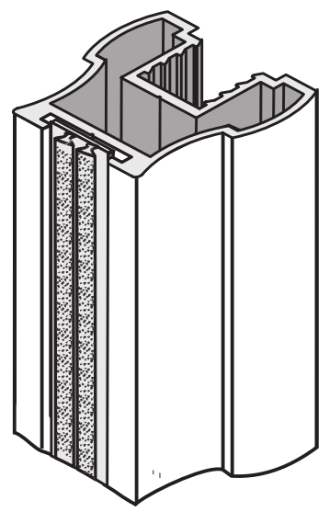
křídlo dveří: |  |  |  |  |  | V případě použití skla jako výplně
rozměr výplně 10 mm: |  |  |  |  |  | je nutno použít bezpečnostní sklo
rozměr zrcadla/skla |  |  |  |  |  | nebo sklo zabezpečit ochrannou fólii
délka vodící a krycí lišty křídla
horní/spodní profil (vedení) |  |  |  |  |  | Maximální hmotnost křídla je 50 kg
úchytová lišta
délka těsnění na sklo na jednom křídle

 |  | dodatečné odečty výšky vypočtených výplní při použití dělících profilů výplně:

 |  |  |  |  |  |  |  | Ü Gemini
 | dilatace 4 mm
 |  |  |  |  |  |  |  | Ü Elegant

 |  |  |  |  |  | partnerská sleva:
Objednací kody, ceny: |  |  |  |  |  | 0 | %
 | kód | název | ks | cena/ks | cena celkem | celkem netto: |  | Poznámka:
horní profil (vedení): | #N/A | #N/A | #N/A | #N/A | #N/A | #N/A | Kč
spodní profil (vedení): | #N/A | #N/A | 1 | #N/A | #N/A | #N/A | Kč
krycí profil (maska): | #N/A | #N/A | 1 | #N/A | #N/A | #N/A | Kč
horní vozíky (sady) | 228009 | SEVROLL 10204 horní vozík Gemini symetrický 10mm - 2ks | 0 | 152.83 | 0.00 | 0.00 | Kč
spodní vozíky (sada) | 229441 | SEVROLL 10200 spodní vozík WD 10C HI-TEC - 2ks | 0 | 196.61 | 0.00 | 0.00 | Kč
dorazový kartáček | 98067 | SEVROLL dorazový kartáč zásuvný 14x4mm šedý | 0 | 6.82 | 0.00 | 0.00 | Kč
úchytová lišta | #N/A | #N/A | 0 | #N/A | #N/A | #N/A | Kč
spojovací šroub | 89244 | SEVROLL 20001 šroubovrut 6,3x32 SEVROLL a Simple | 0 | 4.61 | 0.00 | 0.00 | Kč
horní profil rámu (vodící lišta) | #VALUE! | #VALUE! | #VALUE! | #VALUE! | #VALUE! | #VALUE! | Kč
horní profil rámu (vodící lišta) | #VALUE! | #VALUE! | #VALUE! | #VALUE! | #VALUE! | #VALUE! | Kč
horizontální spodní profil rámu | #VALUE! | #VALUE! | #VALUE! | #VALUE! | #VALUE! | #VALUE! | Kč
horizontální spodní profil rámu | #VALUE! | #VALUE! | #VALUE! | #VALUE! | #VALUE! | #VALUE! | Kč

Volitelné příslušenství: |  |  | zadejte počet
pozicioner do horního vedení | 298035 | SEVROLL 20326 Fix pozicionér pro horní vozík transparentní |  | 32.26 | 0.00 | 0.00 | Kč
spodní pozicioner | 89063 | SEVROLL 20080 pozicionér spodního vozíku HI-TEC |  | 9.22 | 0.00 | 0.00 | Kč
tlumič dorazu MINI do 25 kg (pár) | 318662 | SEVROLL 20368-SV tlumič dorazu Mini SV25 (14-25kg) |  | 677.38 | 0.00 | 0.00 | Kč
tlumič dorazu MINI do 40 kg (pár) | 283956 | SEVROLL 20258-SV tlumič dorazu Mini SV40 (25 - 40kg) |  | 677.38 | 0.00 | 0.00 | Kč
tlumič dorazu MINI do 60 kg (pár) | 351743 | SEVROLL 20339-SV tlumič dorazu Mini SV60 (40 - 60kg) |  | 677.38 | 0.00 | 0.00 | Kč
tlumič pro střední křídlo do 25 kg | 318663 | SEVROLL 20363-SV tlumič Central 10/18mm oboustranný 25kg |  | 1,450.76 | 0.00 | 0.00 | Kč
tlumič pro střední křídlo do 40 kg | 283955 | SEVROLL 20319-SV tlumič Central 10/18mm oboustranný 25-40kg |  | 1,450.76 | 0.00 | 0.00 | Kč
tlumič dorazu (pár) 25 kg | 227185 | K-SEVROLL tlumič dorazu Sevromatic 10/18mm 14-25kg L+P |  | 758.79 | 0.00 | 0.00 | Kč
tlumič dorazu (pár) 50 kg | 227187 | K-SEVROLL tlumič dorazu Sevromatic 10/18mm 25-50kg L+P |  | 758.79 | 0.00 | 0.00 | Kč
spojovací profil H10-3metry | #N/A | #N/A |  | #N/A | #N/A | #N/A | Kč
spojovací profil H30-3metry | #N/A | #N/A |  | #N/A | #N/A | #N/A | Kč
zámek posuvných dveří | 216363 | SEVROLL 20356 zámek na posuvné dveře 10/18mm |  | 467.72 | 0.00 | 0.00 | Kč
spojovací šroub | 89244 | SEVROLL 20001 šroubovrut 6,3x32 SEVROLL a Simple |  | 4.61 | 0.00 | 0.00 | Kč

 |  | Potřebná délka těsnění při celkovém prosklení (nutno objednat celé metry)
(při kombinacích s H profily nutno připočíst potřebnou délku - těsnění musí být po celém obvodu každého skla)
těsnění na sklo 4mm | 89238 | SEVROLL 20031-SV těsnění na sklo 10/4mm |  | 23.81 | 0.00 | 0.00 | Kč
těsnění na sklo 4,5 mm | 135164 | SEVROLL 20032-SV těsnění na sklo 10/4,5mm |  | 23.81 | 0.00 | 0.00 | Kč
těsnění na sklo 6mm | 89243 | SEVROLL 20033-SV těsnění na sklo 10/6mm |  | 23.81 | 0.00 | 0.00 | Kč
Další příslušenství pro posuvné systémy
Technický nákres tohoto systému | 129677 | SEVROLL 20173 montážní přípravek pro lamino 10mm malý |  | 125.99 | 0.00 | 0.00 | Kč
 | 128842 | SEVROLL 20144 vrták stupňovitý 6,5/9,5mm |  | 671.23 | 0.00 | 0.00 | Kč

 |  |  | CELKEM (bez DPH) |  | #N/A | #N/A | Kč
Vaše poznámka:

některé položky se ve vybrané délce nevyrábí

Master
Master | Zákazník, , IČO:
Katalog Kování 2024 str. 7.33 | výška / max. 3 040 mm / | šířka / max 6 000 mm / | počet dveří | barva
VNITŘNÍ ROZMĚR SKŘÍNĚ:
 | vypište tyto 4 políčka !!! Údaje v mm

křídlo dveří: |  |  |  |  | V případě použití skla jako výplně
rozměr výplně 10 mm: |  |  |  |  | je nutno použít bezpečnostní sklo
rozměr zrcadla/skla |  |  |  |  | nebo sklo zabezpečit ochrannou fólii
délka vodící a krycí lišty křídla |  |  |  |  | Maximální hmotnost křídla je 50 kg
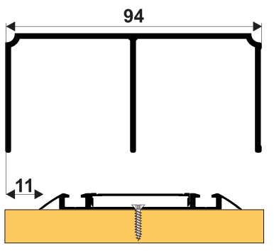
horní/spodní profil (vedení)
úchytová lišta
délka těsnění na sklo na jednom křídle
 |  | dodatečné odečty výšky vypočtených výplní při použití dělících profilů výplně:

 | dilatace 4 mm

 |  |  |  |  |  | partnerská sleva:
Objednací kody, ceny: |  |  |  |  |  | 0
 | kód | název | ks | cena/ks | cena celkem | celkem netto: |  | Poznámka:
horní profil (vedení): | #N/A | #N/A | 1 | #N/A | #N/A | #N/A | Kč
spodní profil (vedení): | #N/A | #N/A | 1 | #N/A | #N/A | #N/A | Kč
krycí profil (maska): | #N/A | #N/A | 1 | #N/A | #N/A | #N/A | Kč
horní vozíky (sady) | 229442 | SEVROLL 10205 Master horní vozík 10mm - 2ks | 0 | 224.26 | 0.00 | 0.00 | Kč
spodní vozíky (sada) | 328321 | SEVROLL 10238 spodní vozík WD10 V 2ks bez pozicionéru | 0 | 177.41 | 0.00 | 0.00 | Kč
dorazový kartáček | 98067 | SEVROLL dorazový kartáč zásuvný 14x4mm šedý | 0 | 6.82 | 0.00 | 0.00 | Kč
úchytová lišta | #N/A | #N/A | 0 | #N/A | #N/A | #N/A | Kč
spojovací šroub | 89244 | SEVROLL 20001 šroubovrut 6,3x32 SEVROLL a Simple | 0 | 4.61 | 0.00 | 0.00 | Kč
horní profil rámu (vodící lišta) | #VALUE! | #VALUE! | #VALUE! | #VALUE! | #VALUE! | #VALUE! | Kč
horní profil rámu (vodící lišta) | #VALUE! | #VALUE! | #VALUE! | #VALUE! | #VALUE! | #VALUE! | Kč
horizontální spodní profil rámu | #VALUE! | #VALUE! | #VALUE! | #VALUE! | #VALUE! | #VALUE! | Kč
horizontální spodní profil rámu | #VALUE! | #VALUE! | #VALUE! | #VALUE! | #VALUE! | #VALUE! | Kč

Volitelné příslušenství: |  |  | zadejte počet
pozicioner do horního vedení | 298035 | SEVROLL 20326 Fix pozicionér pro horní vozík transparentní |  | 32.26 | 0.00 | 0.00 | Kč
spodní pozicioner | 89063 | SEVROLL 20080 pozicionér spodního vozíku HI-TEC |  | 9.22 | 0.00 | 0.00 | Kč
Vrut na spodní vedení | 98019 | SEVROLL 20041 vrut 2,5x18mm půlkulatá hlava zinek bílý |  | 0.87 | 0.00 | 0.00 | Kč
tlumič dorazu MINI do 25 kg (pár) | 318662 | SEVROLL 20368-SV tlumič dorazu Mini SV25 (14-25kg) |  | 677.38 | 0.00 | 0.00 | Kč
tlumič dorazu MINI do 40 kg (pár) | 283956 | SEVROLL 20258-SV tlumič dorazu Mini SV40 (25 - 40kg) |  | 677.38 | 0.00 | 0.00 | Kč
tlumič dorazu MINI do 60 kg (pár) | 351743 | SEVROLL 20339-SV tlumič dorazu Mini SV60 (40 - 60kg) |  | 677.38 | 0.00 | 0.00 | Kč
tlumič pro střední křídlo do 25 kg | 318663 | SEVROLL 20363-SV tlumič Central 10/18mm oboustranný 25kg |  | 1,450.76 | 0.00 | 0.00 | Kč
tlumič pro střední křídlo do 40 kg | 283955 | SEVROLL 20319-SV tlumič Central 10/18mm oboustranný 25-40kg |  | 1,450.76 | 0.00 | 0.00 | Kč
tlumič dorazu (pár) 25 kg | 227185 | K-SEVROLL tlumič dorazu Sevromatic 10/18mm 14-25kg L+P |  | 758.79 | 0.00 | 0.00 | Kč
tlumič dorazu (pár) 50 kg | 227187 | K-SEVROLL tlumič dorazu Sevromatic 10/18mm 25-50kg L+P |  | 758.79 | 0.00 | 0.00 | Kč
spojovací profil H10-3metry | #N/A | #N/A |  | #N/A | #N/A | #N/A | Kč
spojovací profil H30-3metry | #N/A | #N/A |  | #N/A | #N/A | #N/A | Kč
zámek posuvných dveří | 216363 | SEVROLL 20356 zámek na posuvné dveře 10/18mm |  | 467.72 | 0.00 | 0.00 | Kč
spojovací šroub | 89244 | SEVROLL 20001 šroubovrut 6,3x32 SEVROLL a Simple |  | 4.61 | 0.00 | 0.00 | Kč

 |  | Potřebná délka těsnění při celkovém prosklení (nutno objednat celé metry)
(při kombinacích s H profily nutno připočíst potřebnou délku - těsnění musí být po celém obvodu každého skla)
těsnění na sklo 4mm | 89238 | SEVROLL 20031-SV těsnění na sklo 10/4mm |  | 23.81 | 0.00 | 0.00 | Kč
těsnění na sklo 4,5 mm | 135164 | SEVROLL 20032-SV těsnění na sklo 10/4,5mm |  | 23.81 | 0.00 | 0.00 | Kč
těsnění na sklo 6mm | 89243 | SEVROLL 20033-SV těsnění na sklo 10/6mm |  | 23.81 | 0.00 | 0.00 | Kč
Další příslušenství pro posuvné systémy
Technický nákres tohoto systému | 129677 | SEVROLL 20173 montážní přípravek pro lamino 10mm malý |  | 125.99 | 0.00 | 0.00 | Kč
 | 128842 | SEVROLL 20144 vrták stupňovitý 6,5/9,5mm |  | 671.23 | 0.00 | 0.00 | Kč

 |  |  | CELKEM (bez DPH) |  | #N/A | #N/A | Kč
Vaše poznámka:

některé položky se ve vybrané délce nevyrábí

Future
Future II | Zákazník, , IČO:
Katalog Kování 2024 str. 7.33 | výška / max. 3 040 mm / | šířka / max 6 000 mm / | počet dveří | barva
VNITŘNÍ ROZMĚR SKŘÍNĚ:
 | vypište tyto 4 políčka !!! Údaje v mm

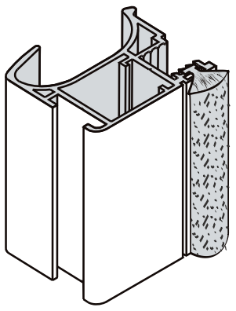
křídlo dveří: |  |  |  |  | V případě použití skla jako výplně
rozměr výplně 10 mm: |  |  |  |  | je nutno použít bezpečnostní sklo
rozměr zrcadla/skla |  |  |  |  | nebo sklo zabezpečit ochrannou fólii
délka vodící a krycí lišty křídla |  |  |  |  | Maximální hmotnost křídla je 50 kg
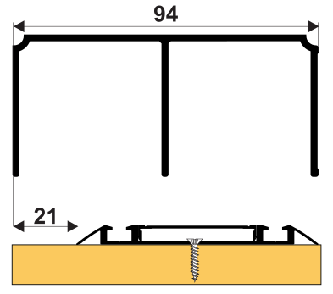
horní/spodní profil (vedení)
úchytová lišta
délka těsnění na sklo na jednom křídle

 |  | dodatečné odečty výšky vypočtených výplní při použití dělících profilů výplně:

 | dilatace 4 mm

 |  |  |  |  |  | partnerská sleva:
Objednací kody, ceny: |  |  |  |  |  | 0
 | kód | název | ks | cena/ks | cena celkem | celkem netto: |  | Poznámka:
horní profil (vedení): | #N/A | #N/A | 1 | #N/A | #N/A | #N/A | Kč
spodní profil (vedení): | #N/A | #N/A | 1 | #N/A | #N/A | #N/A | Kč
krycí profil (maska): | #N/A | #N/A | 1 | #N/A | #N/A | #N/A | Kč
horní vozíky (sady) | 98048 | SEVROLL 10209 Future horní vozík 10mm L+P | 0 | 204.29 | 0.00 | 0.00 | Kč
spodní vozíky (sada) | 328321 | SEVROLL 10238 spodní vozík WD10 V 2ks bez pozicionéru | 0 | 177.41 | 0.00 | 0.00 | Kč
dorazový kartáček | 98067 | SEVROLL dorazový kartáč zásuvný 14x4mm šedý | 0 | 6.82 | 0.00 | 0.00 | Kč
úchytová lišta | #N/A | #N/A | 0 | #N/A | #N/A | #N/A | Kč
spojovací šroub | 89244 | SEVROLL 20001 šroubovrut 6,3x32 SEVROLL a Simple | 0 | 4.61 | 0.00 | 0.00 | Kč
horní profil rámu (vodící lišta) | #VALUE! | #VALUE! | #VALUE! | #VALUE! | #VALUE! | #VALUE! | Kč
horní profil rámu (vodící lišta) | #VALUE! | #VALUE! | #VALUE! | #VALUE! | #VALUE! | #VALUE! | Kč
horizontální spodní profil rámu | #VALUE! | #VALUE! | #VALUE! | #VALUE! | #VALUE! | #VALUE! | Kč
horizontální spodní profil rámu | #VALUE! | #VALUE! | #VALUE! | #VALUE! | #VALUE! | #VALUE! | Kč

Volitelné příslušenství: |  |  | zadejte počet
pozicioner do horního vedení | 298035 | SEVROLL 20326 Fix pozicionér pro horní vozík transparentní |  | 32.26 | 0.00 | 0.00 | Kč
spodní pozicioner | 89063 | SEVROLL 20080 pozicionér spodního vozíku HI-TEC |  | 9.22 | 0.00 | 0.00 | Kč
Vrut na spodní vedení | 98019 | SEVROLL 20041 vrut 2,5x18mm půlkulatá hlava zinek bílý |  | 0.87 | 0.00 | 0.00 | Kč
tlumič dorazu MINI do 25 kg (pár) | 318662 | SEVROLL 20368-SV tlumič dorazu Mini SV25 (14-25kg) |  | 677.38 | 0.00 | 0.00 | Kč
tlumič dorazu MINI do 40 kg (pár) | 283956 | SEVROLL 20258-SV tlumič dorazu Mini SV40 (25 - 40kg) |  | 677.38 | 0.00 | 0.00 | Kč
tlumič dorazu MINI do 60 kg (pár) | 351743 | SEVROLL 20339-SV tlumič dorazu Mini SV60 (40 - 60kg) |  | 677.38 | 0.00 | 0.00 | Kč
tlumič pro střední křídlo do 25 kg | 318663 | SEVROLL 20363-SV tlumič Central 10/18mm oboustranný 25kg |  | 1,450.76 | 0.00 | 0.00 | Kč
tlumič pro střední křídlo do 40 kg | 283955 | SEVROLL 20319-SV tlumič Central 10/18mm oboustranný 25-40kg |  | 1,450.76 | 0.00 | 0.00 | Kč
tlumič dorazu (pár) 25 kg | 227185 | K-SEVROLL tlumič dorazu Sevromatic 10/18mm 14-25kg L+P |  | 758.79 | 0.00 | 0.00 | Kč
tlumič dorazu (pár) 50 kg | 227187 | K-SEVROLL tlumič dorazu Sevromatic 10/18mm 25-50kg L+P |  | 758.79 | 0.00 | 0.00 | Kč
spojovací profil H10-3metry | #N/A | #N/A |  | #N/A | #N/A | #N/A | Kč
spojovací profil H30-3metry | #N/A | #N/A |  | #N/A | #N/A | #N/A | Kč
zámek posuvných dveří | 216363 | SEVROLL 20356 zámek na posuvné dveře 10/18mm |  | 467.72 | 0.00 | 0.00 | Kč
spojovací šroub | 89244 | SEVROLL 20001 šroubovrut 6,3x32 SEVROLL a Simple |  | 4.61 | 0.00 | 0.00 | Kč
protiprachový kartáček | 95946 | SEVROLL protiprachový kartáč zásuvný 4,8x13mm šedý |  | 6.38 | 0.00 | 0.00 | Kč

 |  | Potřebná délka těsnění při celkovém prosklení (nutno objednat celé metry)
(při kombinacích s H profily nutno připočíst potřebnou délku - těsnění musí být po celém obvodu každého skla)
těsnění na sklo 4mm | 89238 | SEVROLL 20031-SV těsnění na sklo 10/4mm |  | 23.81 | 0.00 | 0.00 | Kč
těsnění na sklo 4,5 mm | 135164 | SEVROLL 20032-SV těsnění na sklo 10/4,5mm |  | 23.81 | 0.00 | 0.00 | Kč
těsnění na sklo 6mm | 89243 | SEVROLL 20033-SV těsnění na sklo 10/6mm |  | 23.81 | 0.00 | 0.00 | Kč
Další příslušenství pro posuvné systémy
Technický nákres tohoto systému | 129677 | SEVROLL 20173 montážní přípravek pro lamino 10mm malý |  | 125.99 | 0.00 | 0.00 | Kč
 | 128842 | SEVROLL 20144 vrták stupňovitý 6,5/9,5mm |  | 671.23 | 0.00 | 0.00 | Kč

 |  |  | CELKEM (bez DPH) |  | #N/A | #N/A | Kč
Vaše poznámka:

některé položky se ve vybrané délce nevyrábí

Fala
Fala (Blue) | Zákazník, , IČO:
Katalog Kování 2024 str. 7.35 | výška / max. 2 740 mm / | šířka / max 6 000 mm / | počet dveří | barva
VNITŘNÍ ROZMĚR SKŘÍNĚ:
 | vypište tyto 4 políčka !!! Údaje v mm

křídlo dveří: |  |  |  |  | V případě použití skla jako výplně
rozměr výplně 10 mm: |  |  |  |  | je nutno použít bezpečnostní sklo
rozměr zrcadla/skla |  |  |  |  | nebo sklo zabezpečit ochrannou fólii
délka vodící a krycí lišty křídla |  |  |  |  | Maximální hmotnost křídla je 35 kg
horní/spodní profil (vedení)
úchytová lišta
délka těsnění na sklo na jednom křídle
 |  | dodatečné odečty výšky vypočtených výplní při použití dělících profilů výplně:
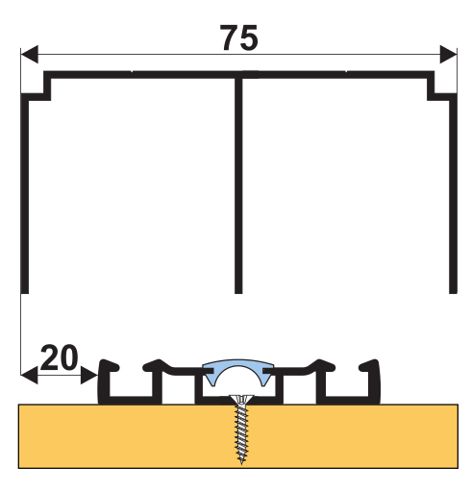

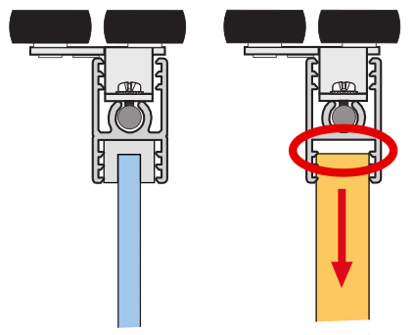

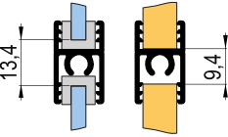

 | dilatace 4 mm

 |  |  |  |  |  | partnerská sleva:
Objednací kody, ceny:
 | kód | název | ks | cena/ks | cena celkem | celkem netto: |  | Poznámka:
horní profil (vedení): | #N/A | #N/A | 1 | #N/A | #N/A | #N/A | Kč
spodní profil (vedení): | #N/A | #N/A | 1 | #N/A | #N/A | #N/A | Kč
záslepka spodního vedení | 216362 | SEVROLL 20233 záslepka spodního vedení Simple/Blue průsvitná, guma | 0 | 29.95 | 0.00 | 0.00 | Kč
horní vozíky (sady) | 349942 | SEVROLL 10239 horní vozík Blue 10mm asymetrický L+P | 0 | 107.52 | 0.00 | 0.00 | Kč
spodní vozíky (sada) | 229446 | SEVROLL 10223 spodní vozík Simple/Blue V (rámový systém) - 2ks | 0 | 80.64 | 0.00 | 0.00 | Kč
dorazový kartáček | 98067 | SEVROLL dorazový kartáč zásuvný 14x4mm šedý | 0 | 6.82 | 0.00 | 0.00 | Kč
úchytová lišta | #N/A | #N/A | 0 | #N/A | #N/A | #N/A | Kč
spojovací šroub | 89244 | SEVROLL 20001 šroubovrut 6,3x32 SEVROLL a Simple | 0 | 4.61 | 0.00 | 0.00 | Kč
horní profil rámu (vodící lišta) | #VALUE! | #VALUE! | #VALUE! | #VALUE! | #VALUE! | #VALUE! | Kč
horní profil rámu (vodící lišta) | #VALUE! | #VALUE! | #VALUE! | #VALUE! | #VALUE! | #VALUE! | Kč
horizontální spodní profil rámu | #VALUE! | #VALUE! | #VALUE! | #VALUE! | #VALUE! | #VALUE! | Kč
horizontální spodní profil rámu | #VALUE! | #VALUE! | #VALUE! | #VALUE! | #VALUE! | #VALUE! | Kč

Volitelné příslušenství: |  |  | zadejte počet
pozicioner do horního vedení | 298035 | SEVROLL 20326 Fix pozicionér pro horní vozík transparentní |  | 32.26 | 0.00 | 0.00 | Kč
spodní pozicioner | 229681 | SEVROLL 10163 Simple/Blue pozicionér pro spodní vozík |  | 10.75 | 0.00 | 0.00 | Kč
Vrut na spodní vedení | 98019 | SEVROLL 20041 vrut 2,5x18mm půlkulatá hlava zinek bílý |  | 0.87 | 0.00 | 0.00 | Kč
spojovací H profil Simple 10 | #N/A | #N/A |  | #N/A | #N/A | #N/A | Kč
spojovací H profil Simple 10 | #N/A | #N/A |  | #N/A | #N/A | #N/A | Kč
spojovací H profil Simple 10 | #N/A | #N/A |  | #N/A | #N/A | #N/A | Kč
tlumič dorazu MINI do 25 kg (pár) | 350024 | SEVROLL 20375-BL tlumič dorazu Simple/Blue 10/18 25kg L+P |  | 728.84 | 0.00 | 0.00 | Kč | Na objednávku
tlumič dorazu MINI do 40 kg (pár) | 293776 | SEVROLL 20296-BL tlumič dorazu Simple/Blue 10/18, 25 - 40kg, L+P |  | 728.84 | 0.00 | 0.00 | Kč | Na objednávku
spojovací šroub | 89244 | SEVROLL 20001 šroubovrut 6,3x32 SEVROLL a Simple |  | 4.61 | 0.00 | 0.00 | Kč

 |  | Potřebná délka těsnění při celkovém prosklení (nutno objednat celé metry)
(při kombinacích s H profily nutno připočíst potřebnou délku - těsnění musí být po celém obvodu každého skla)
těsnění na sklo 4mm | 89238 | SEVROLL 20031-SV těsnění na sklo 10/4mm |  | 23.81 | 0.00 | 0.00 | Kč
těsnění na sklo 4,5 mm | 135164 | SEVROLL 20032-SV těsnění na sklo 10/4,5mm |  | 23.81 | 0.00 | 0.00 | Kč
těsnění na sklo 6mm | 89243 | SEVROLL 20033-SV těsnění na sklo 10/6mm |  | 23.81 | 0.00 | 0.00 | Kč
Další příslušenství pro posuvné systémy
Technický nákres tohoto systému | 128842 | SEVROLL 20144 vrták stupňovitý 6,5/9,5mm |  | 671.23 | 0.00 | 0.00 | Kč

 |  |  | CELKEM (bez DPH) |  | #N/A | #N/A | Kč
Vaše poznámka:

některé položky se ve vybrané délce nevyrábí

Polo
Polo (Blue) | Zákazník, , IČO:
Katalog Kování 2024 str. 7.35 | výška / max. 2 740 mm / | šířka / max 6 000 mm / | počet dveří | barva
VNITŘNÍ ROZMĚR SKŘÍNĚ:
 | vypište tyto 4 políčka !!! Údaje v mm
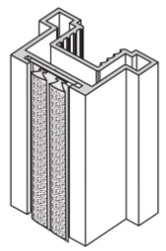
křídlo dveří: |  |  |  |  | V případě použití skla jako výplně
rozměr výplně 10 mm: |  |  |  |  | je nutno použít bezpečnostní sklo
rozměr zrcadla/skla |  |  |  |  | nebo sklo zabezpečit ochrannou fólii
délka vodící a krycí lišty křídla
horní/spodní profil (vedení) |  |  |  |  | Maximální hmotnost křídla je 35 kg
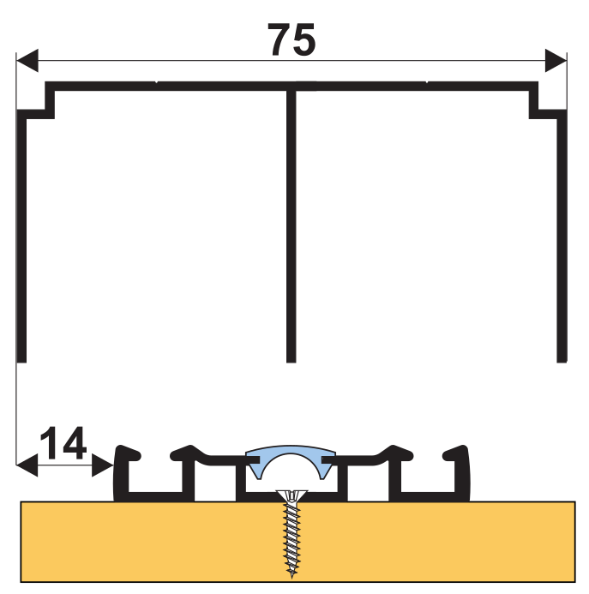
úchytová lišta
délka těsnění na sklo na jednom křídle
 |  | dodatečné odečty výšky vypočtených výplní při použití dělících profilů výplně:

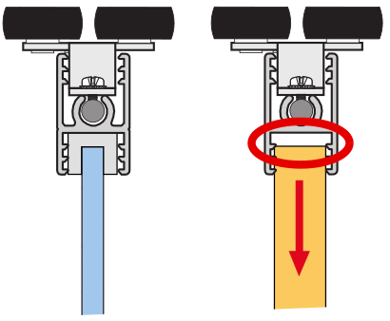

 | dilatace 4 mm

 |  |  |  |  |  | partnerská sleva:
Objednací kody, ceny:
 | kód | název | ks | cena/ks | cena celkem | celkem netto: |  | Poznámka:
horní profil (vedení): | #N/A | #N/A | 1 | #N/A | #N/A | #N/A | Kč
spodní profil (vedení): | #N/A | #N/A | 1 | #N/A | #N/A | #N/A | Kč
záslepka spodního vedení | 216362 | SEVROLL 20233 záslepka spodního vedení Simple/Blue průsvitná, guma | 0 | 29.95 | 0.00 | 0.00 | Kč
horní vozíky (sady) | 349943 | SEVROLL 10240 horní vozík Blue 10mm symetrický L+P | 0 | 107.52 | 0.00 | 0.00 | Kč
spodní vozíky (sada) | 229446 | SEVROLL 10223 spodní vozík Simple/Blue V (rámový systém) - 2ks | 0 | 80.64 | 0.00 | 0.00 | Kč
pozicioner | 229681 | SEVROLL 10163 Simple/Blue pozicionér pro spodní vozík | 0 | 10.75 | 0.00 | 0.00 | Kč
dorazový kartáček | 98067 | SEVROLL dorazový kartáč zásuvný 14x4mm šedý | 0 | 6.82 | 0.00 | 0.00 | Kč
úchytová lišta | #N/A | #N/A | 0 | #N/A | #N/A | #N/A | Kč
spojovací šroub | 89244 | SEVROLL 20001 šroubovrut 6,3x32 SEVROLL a Simple | 0 | 4.61 | 0.00 | 0.00 | Kč
horní profil rámu (vodící lišta) | #VALUE! | #VALUE! | #VALUE! | #VALUE! | #VALUE! | #VALUE! | Kč
horní profil rámu (vodící lišta) | #VALUE! | #VALUE! | #VALUE! | #VALUE! | #VALUE! | #VALUE! | Kč
horizontální spodní profil rámu | #VALUE! | #VALUE! | #VALUE! | #VALUE! | #VALUE! | #VALUE! | Kč
horizontální spodní profil rámu | #VALUE! | #VALUE! | #VALUE! | #VALUE! | #VALUE! | #VALUE! | Kč

Volitelné příslušenství: |  |  | zadejte počet
pozicioner do horního vedení | 298035 | SEVROLL 20326 Fix pozicionér pro horní vozík transparentní |  | 32.26 | 0.00 | 0.00 | Kč
spodní pozicioner | 229681 | SEVROLL 10163 Simple/Blue pozicionér pro spodní vozík |  | 10.75 | 0.00 | 0.00 | Kč
Vrut na spodní vedení | 98019 | SEVROLL 20041 vrut 2,5x18mm půlkulatá hlava zinek bílý |  | 0.87 | 0.00 | 0.00 | Kč
spojovací H profil Simple 10 | #N/A | #N/A |  | #N/A | #N/A | #N/A | Kč
spojovací H profil Simple 10 | #N/A | #N/A |  | #N/A | #N/A | #N/A | Kč
spojovací H profil Simple 10 | #N/A | #N/A |  | #N/A | #N/A | #N/A | Kč
tlumič dorazu MINI do 25 kg (pár) | 350024 | SEVROLL 20375-BL tlumič dorazu Simple/Blue 10/18 25kg L+P |  | 728.84 | 0.00 | 0.00 | Kč | Na objednávku
tlumič dorazu MINI do 40 kg (pár) | 293776 | SEVROLL 20296-BL tlumič dorazu Simple/Blue 10/18, 25 - 40kg, L+P |  | 728.84 | 0.00 | 0.00 | Kč | Na objednávku

spojovací šroub | 89244 | SEVROLL 20001 šroubovrut 6,3x32 SEVROLL a Simple |  | 4.61 | 0.00 | 0.00 | Kč

 |  | Potřebná délka těsnění při celkovém prosklení (nutno objednat celé metry)
(při kombinacích s H profily nutno připočíst potřebnou délku - těsnění musí být po celém obvodu každého skla)
těsnění na sklo 4mm | 89238 | SEVROLL 20031-SV těsnění na sklo 10/4mm |  | 23.81 | 0.00 | 0.00 | Kč
těsnění na sklo 4,5 mm | 135164 | SEVROLL 20032-SV těsnění na sklo 10/4,5mm |  | 23.81 | 0.00 | 0.00 | Kč
těsnění na sklo 6mm | 89243 | SEVROLL 20033-SV těsnění na sklo 10/6mm |  | 23.81 | 0.00 | 0.00 | Kč
Další příslušenství pro posuvné systémy
Technický nákres tohoto systému | 128842 | SEVROLL 20144 vrták stupňovitý 6,5/9,5mm |  | 671.23 | 0.00 | 0.00 | Kč

 |  |  | CELKEM (bez DPH) |  | #N/A | #N/A | Kč
Vaše poznámka:

některé položky se ve vybrané délce nevyrábí

Arte GM rám
Arte (rámový) | Zákazník, , IČO:
Katalog Kování 2024 str. 7.56 | výška / max. 2 740 mm / | šířka / max 6 000 mm / | počet dveří | barva | typ spodního vedení
VNITŘNÍ ROZMĚR SKŘÍNĚ:
 | vypište těchto 5 políček !!! Údaje v mm

křídlo dveří: |  |  |  |  |  | V případě použití skla jako výplně
rozměr výplně 18mm: |  |  |  |  |  | je nutno použít bezpečnostní sklo
rozměr zrcadla/skla |  |  |  |  |  | nebo sklo zabezpečit ochrannou fólii
délka vodící a krycí lišty křídla
horní/spodní profil (vedení) |  |  |  |  |  | Maximální hmotnost křídla je 50 kg
úchytová lišta
délka těsnění na sklo na jednom křídle
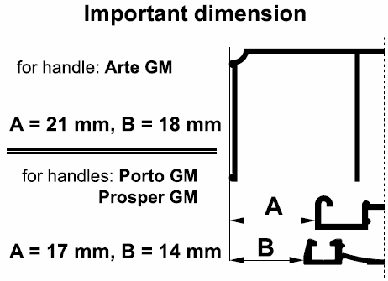
 |  | dodatečné odečty výšky vypočtených výplní při použití dělících profilů výplně:
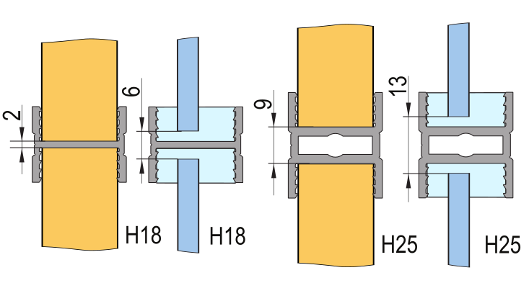

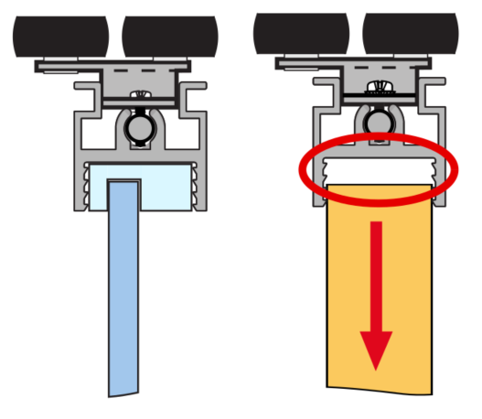

 | dilatace 4 mm |  |  |  |  |  |  | Ü Gemini

 |  |  |  |  |  |  |  | Ü Elegant

 |  |  |  |  |  | partnerská sleva:
Objednací kody, ceny: |  |  |  |  |  | 0 | %
 | kód | název | ks | cena/ks | cena celkem | celkem netto: |  | Poznámka:
horní profil (vedení): | #N/A | #N/A | #N/A | #N/A | #N/A | #N/A | Kč
spodní profil (vedení): | #N/A | #N/A | 1 | #N/A | #N/A | #N/A | Kč
krycí profil (maska): | #N/A | #N/A | 1 | #N/A | #N/A | #N/A | Kč
horní vozíky (sady) | 496998 | SEVROLL 05691 GM 18 horní vozík rámový asymetrický - 2ks | 0 | 169.73 | 0.00 | 0.00 | Kč
spodní vozíky (sada) | 229441 | SEVROLL 10200 spodní vozík WD 10C HI-TEC - 2ks | 0 | 196.61 | 0.00 | 0.00 | Kč
dorazový kartáček | #N/A | #N/A | 0 | #N/A | #N/A | #N/A | Kč
úchytová lišta | #N/A | #N/A | 0 | #N/A | #N/A | #N/A | Kč
spojovací šroub | 89244 | SEVROLL 20001 šroubovrut 6,3x32 SEVROLL a Simple | 0 | 4.61 | 0.00 | 0.00 | Kč
horní profil rámu (vodící lišta) | #VALUE! | #VALUE! | #VALUE! | #VALUE! | #VALUE! | #VALUE! | Kč
horní profil rámu (vodící lišta) | #VALUE! | #VALUE! | #VALUE! | #VALUE! | #VALUE! | #VALUE! | Kč
horizontální spodní profil rámu | #VALUE! | #VALUE! | #VALUE! | #VALUE! | #VALUE! | #VALUE! | Kč
horizontální spodní profil rámu | #VALUE! | #VALUE! | #VALUE! | #VALUE! | #VALUE! | #VALUE! | Kč

Volitelné příslušenství: |  |  | zadejte počet
pozicioner do horního vedení | 298035 | SEVROLL 20326 Fix pozicionér pro horní vozík transparentní |  | 32.26 | 0.00 | 0.00 | Kč
spodní pozicioner | 89063 | SEVROLL 20080 pozicionér spodního vozíku HI-TEC |  | 9.22 | 0.00 | 0.00 | Kč
tlumič dorazu MINI do 25 kg (pár) | 318662 | SEVROLL 20368-SV tlumič dorazu Mini SV25 (14-25kg) |  | 677.38 | 0.00 | 0.00 | Kč
tlumič dorazu MINI do 40 kg (pár) | 283956 | SEVROLL 20258-SV tlumič dorazu Mini SV40 (25 - 40kg) |  | 677.38 | 0.00 | 0.00 | Kč
tlumič dorazu MINI do 60 kg (pár) | 351743 | SEVROLL 20339-SV tlumič dorazu Mini SV60 (40 - 60kg) |  | 677.38 | 0.00 | 0.00 | Kč
tlumič pro střední křídlo do 25 kg | 318663 | SEVROLL 20363-SV tlumič Central 10/18mm oboustranný 25kg |  | 1,450.76 | 0.00 | 0.00 | Kč
tlumič pro střední křídlo do 40 kg | 283955 | SEVROLL 20319-SV tlumič Central 10/18mm oboustranný 25-40kg |  | 1,450.76 | 0.00 | 0.00 | Kč
Vrut na spodní vedení | 98019 | SEVROLL 20041 vrut 2,5x18mm půlkulatá hlava zinek bílý |  | 0.87 | 0.00 | 0.00 | Kč
tlumič dorazu (pár) 25 kg | 227185 | K-SEVROLL tlumič dorazu Sevromatic 10/18mm 14-25kg L+P |  | 758.79 | 0.00 | 0.00 | Kč
tlumič dorazu (pár) 50 kg | 227187 | K-SEVROLL tlumič dorazu Sevromatic 10/18mm 25-50kg L+P |  | 758.79 | 0.00 | 0.00 | Kč
spojovací profil H18-3metry | #N/A | #N/A |  | #N/A | #N/A | #N/A | Kč
spojovací profil H25-3metry | N/A | v této barvě a délce se daný profil nevyrábí |  | 0.00 | 0.00 | 0.00 | Kč
spojovací šroub | 89244 | SEVROLL 20001 šroubovrut 6,3x32 SEVROLL a Simple |  | 4.61 | 0.00 | 0.00 | Kč

 |  | Potřebná délka těsnění při celkovém prosklení (nutno objednat celé metry)
(při kombinacích s H profily nutno připočíst potřebnou délku - těsnění musí být po celém obvodu každého skla)
těsnění na sklo 4mm | 98037M | SEVROLL 20106 těsnění na sklo 18/4-4,5mm asymetrické |  | 68.35 | 0.00 | 0.00 | Kč

Další příslušenství pro posuvné systémy
Technický nákres tohoto systému | 129677 | SEVROLL 20173 montážní přípravek pro lamino 10mm malý |  | 125.99 | 0.00 | 0.00 | Kč
 | 128842 | SEVROLL 20144 vrták stupňovitý 6,5/9,5mm |  | 671.23 | 0.00 | 0.00 | Kč

 |  |  | CELKEM (bez DPH) |  | #N/A | #N/A | Kč
Vaše poznámka:

některé položky se ve vybrané délce nevyrábí

Arte GM bezrám
Arte (bezrámový) | Zákazník, , IČO:
Katalog Kování 2024 str. 7.35 | výška / max. 2 740 mm / | šířka / max 6 000 mm / | počet dveří | barva | typ spodního vedení
VNITŘNÍ ROZMĚR SKŘÍNĚ:
 | vypište těchto 5 políček !!! Údaje v mm

křídlo dveří: |  |  |  |  |  | V případě použití skla jako výplně
rozměr výplně 18mm: |  |  |  |  |  | je nutno použít bezpečnostní sklo
 |  |  |  |  |  | nebo sklo zabezpečit ochrannou fólii
délka vodící a krycí lišty křídla
horní/spodní profil (vedení) |  |  |  |  |  | Maximální hmotnost křídla je 50 kg
úchytová lišta
délka těsnění na sklo na jednom křídle
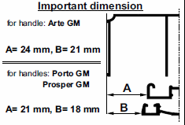
 |  | dodatečné odečty výšky vypočtených výplní při použití dělících profilů výplně:
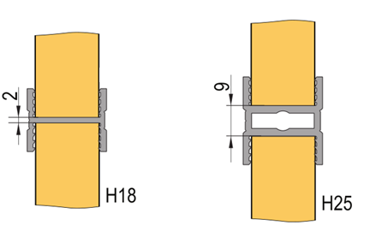

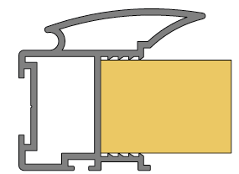

 |  |  |  |  |  |  |  | Ü Gemini

 |  |  |  |  |  |  |  | Ü Elegant

 |  |  |  |  |  | partnerská sleva:
Objednací kody, ceny: |  |  |  |  |  | 0 | %
 | kód | název | ks | cena/ks | cena celkem | celkem netto: |  | Poznámka:
horní profil (vedení): | #N/A | #N/A | #N/A | #N/A | #N/A | #N/A | Kč
spodní profil (vedení): | #N/A | #N/A | 1 | #N/A | #N/A | #N/A | Kč
krycí profil (maska): | #N/A | #N/A | 1 | #N/A | #N/A | #N/A | Kč
horní vozíky (sady) | 496997 | SEVROLL 05689 GM 18 horní vozík bezrámový asymetrický - 2ks | 0 | 142.08 | 0.00 | 0.00 | Kč
spodní vozíky (sada) | 229440 | SEVROLL 10198 spodní vozík WD 18C HI-TEC - 2ks | 0 | 154.37 | 0.00 | 0.00 | Kč
dorazový kartáček | #N/A | #N/A | 0 | #N/A | #N/A | #N/A | Kč
úchytová lišta | #N/A | #N/A | 0 | #N/A | #N/A | #N/A | Kč

Volitelné příslušenství: |  |  | zadejte počet
pozicioner do horního vedení | 298035 | SEVROLL 20326 Fix pozicionér pro horní vozík transparentní |  | 32.26 | 0.00 | 0.00 | Kč
spodní pozicioner | 89063 | SEVROLL 20080 pozicionér spodního vozíku HI-TEC |  | 9.22 | 0.00 | 0.00 | Kč
tlumič dorazu MINI do 25 kg (pár) | 318662 | SEVROLL 20368-SV tlumič dorazu Mini SV25 (14-25kg) |  | 677.38 | 0.00 | 0.00 | Kč
tlumič dorazu MINI do 40 kg (pár) | 283956 | SEVROLL 20258-SV tlumič dorazu Mini SV40 (25 - 40kg) |  | 677.38 | 0.00 | 0.00 | Kč
tlumič dorazu MINI do 60 kg (pár) | 351743 | SEVROLL 20339-SV tlumič dorazu Mini SV60 (40 - 60kg) |  | 677.38 | 0.00 | 0.00 | Kč
tlumič pro střední křídlo do 25 kg | 318663 | SEVROLL 20363-SV tlumič Central 10/18mm oboustranný 25kg |  | 1,450.76 | 0.00 | 0.00 | Kč
tlumič pro střední křídlo do 40 kg | 283955 | SEVROLL 20319-SV tlumič Central 10/18mm oboustranný 25-40kg |  | 1,450.76 | 0.00 | 0.00 | Kč
Vrut na spodní vedení | 98019 | SEVROLL 20041 vrut 2,5x18mm půlkulatá hlava zinek bílý |  | 0.87 | 0.00 | 0.00 | Kč
tlumič dorazu (pár) 25 kg | 227185 | K-SEVROLL tlumič dorazu Sevromatic 10/18mm 14-25kg L+P |  | 758.79 | 0.00 | 0.00 | Kč
tlumič dorazu (pár) 50 kg | 227187 | K-SEVROLL tlumič dorazu Sevromatic 10/18mm 25-50kg L+P |  | 758.79 | 0.00 | 0.00 | Kč
spojovací profil H18-3metry | #N/A | #N/A |  | #N/A | #N/A | #N/A | Kč
spojovací profil H25-3metry | N/A | v této barvě a délce se daný profil nevyrábí |  | 0.00 | 0.00 | 0.00 | Kč
spojovací šroub | 89244 | SEVROLL 20001 šroubovrut 6,3x32 SEVROLL a Simple |  | 4.61 | 0.00 | 0.00 | Kč

 |  | Potřebná délka těsnění při celkovém prosklení (nutno objednat celé metry) | 0
(při kombinacích s H profily nutno připočíst potřebnou délku - těsnění musí být po celém obvodu každého skla)
těsnění na sklo 4mm | 98037M | SEVROLL 20106 těsnění na sklo 18/4-4,5mm asymetrické |  | 68.35 | 0.00 | 0.00 | Kč

Další příslušenství pro posuvné systémy
Technický nákres tohoto systému | 129677 | SEVROLL 20173 montážní přípravek pro lamino 10mm malý |  | 125.99 | 0.00 | 0.00 | Kč
 | 128842 | SEVROLL 20144 vrták stupňovitý 6,5/9,5mm |  | 671.23 | 0.00 | 0.00 | Kč

 |  |  | CELKEM (bez DPH) |  | #N/A | #N/A | Kč
Vaše poznámka:

Porto GM rám
Porto GM (rámový) | Zákazník, , IČO:
Katalog Kování 2024 str. 7.56 | výška / max. 3 040 mm / | šířka / max 6 000 mm / | počet dveří | barva | typ spodního vedení
VNITŘNÍ ROZMĚR SKŘÍNĚ:

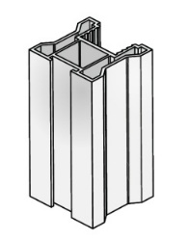
křídlo dveří: |  |  |  |  |  | V případě použití skla jako výplně
rozměr výplně 18mm: |  |  |  |  |  | je nutno použít bezpečnostní sklo
rozměr zrcadla/skla |  |  |  |  |  | nebo sklo zabezpečit ochrannou fólii
délka vodící a krycí lišty křídla
horní/spodní profil (vedení) |  |  |  |  |  | Maximální hmotnost křídla je 50 kg
úchytová lišta
délka těsnění na sklo na jednom křídle
 |  | dodatečné odečty výšky vypočtených výplní při použití dělících profilů výplně:

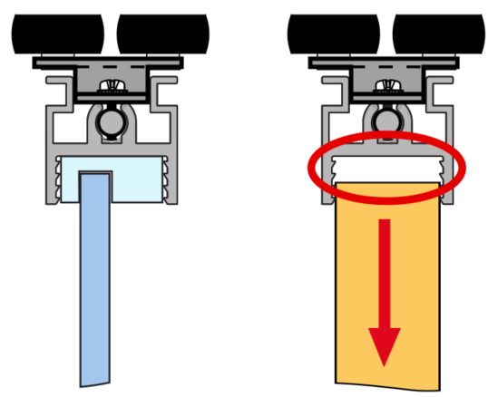

 | dilatace 4 mm |  |  |  |  |  |  | Ü Gemini

 |  |  |  |  |  |  |  | Ü Elegant

 |  |  |  |  |  | partnerská sleva:
Objednací kody, ceny: |  |  |  |  |  |  | %
 | kód | název | ks | cena/ks | cena celkem | celkem netto: |  | Poznámka:
horní profil (vedení): | #N/A | #N/A | #N/A | #N/A | #N/A | #N/A | Kč
spodní profil (vedení): | #N/A | #N/A | 1 | #N/A | #N/A | #N/A | Kč
krycí profil (maska): | #N/A | #N/A | 1 | #N/A | #N/A | #N/A | Kč
horní vozíky (sady) | 228009 | SEVROLL 10204 horní vozík Gemini symetrický 10mm - 2ks | 0 | 152.83 | 0.00 | 0.00 | Kč
spodní vozíky (sada) | 229441 | SEVROLL 10200 spodní vozík WD 10C HI-TEC - 2ks | 0 | 196.61 | 0.00 | 0.00 | Kč
dorazový kartáček | #N/A | #N/A | 0 | #N/A | #N/A | #N/A | Kč
úchytová lišta | #N/A | #N/A | 0 | #N/A | #N/A | #N/A | Kč
spojovací šroub | 89244 | SEVROLL 20001 šroubovrut 6,3x32 SEVROLL a Simple | 0 | 4.61 | 0.00 | 0.00 | Kč
horní profil rámu (vodící lišta) | #VALUE! | #VALUE! | #VALUE! | #VALUE! | #VALUE! | #VALUE! | Kč
horní profil rámu (vodící lišta) | #VALUE! | #VALUE! | #VALUE! | #VALUE! | #VALUE! | #VALUE! | Kč
horizontální spodní profil rámu | #VALUE! | #VALUE! | #VALUE! | #VALUE! | #VALUE! | #VALUE! | Kč
horizontální spodní profil rámu | #VALUE! | #VALUE! | #VALUE! | #VALUE! | #VALUE! | #VALUE! | Kč

Volitelné příslušenství: |  |  | zadejte počet
pozicioner do horního vedení | 298035 | SEVROLL 20326 Fix pozicionér pro horní vozík transparentní |  | 32.26 | 0.00 | 0.00 | Kč
spodní pozicioner | 89063 | SEVROLL 20080 pozicionér spodního vozíku HI-TEC |  | 9.22 | 0.00 | 0.00 | Kč
tlumič dorazu MINI do 25 kg (pár) | 318662 | SEVROLL 20368-SV tlumič dorazu Mini SV25 (14-25kg) |  | 677.38 | 0.00 | 0.00 | Kč
tlumič dorazu MINI do 40 kg (pár) | 283956 | SEVROLL 20258-SV tlumič dorazu Mini SV40 (25 - 40kg) |  | 677.38 | 0.00 | 0.00 | Kč
tlumič dorazu MINI do 60 kg (pár) | 351743 | SEVROLL 20339-SV tlumič dorazu Mini SV60 (40 - 60kg) |  | 677.38 | 0.00 | 0.00 | Kč
tlumič pro střední křídlo do 25 kg | 318663 | SEVROLL 20363-SV tlumič Central 10/18mm oboustranný 25kg |  | 1,450.76 | 0.00 | 0.00 | Kč
tlumič pro střední křídlo do 40 kg | 283955 | SEVROLL 20319-SV tlumič Central 10/18mm oboustranný 25-40kg |  | 1,450.76 | 0.00 | 0.00 | Kč
Vrut na spodní vedení | 98019 | SEVROLL 20041 vrut 2,5x18mm půlkulatá hlava zinek bílý |  | 0.87 | 0.00 | 0.00 | Kč
tlumič dorazu (pár) 25 kg | 227185 | K-SEVROLL tlumič dorazu Sevromatic 10/18mm 14-25kg L+P |  | 758.79 | 0.00 | 0.00 | Kč
tlumič dorazu (pár) 50 kg | 227187 | K-SEVROLL tlumič dorazu Sevromatic 10/18mm 25-50kg L+P |  | 758.79 | 0.00 | 0.00 | Kč
spojovací profil H18-3metry | #N/A | #N/A |  | #N/A | #N/A | #N/A | Kč
spojovací profil H25-3metry | N/A | v této barvě a délce se daný profil nevyrábí |  | 0.00 | 0.00 | 0.00 | Kč
spojovací šroub | 89244 | SEVROLL 20001 šroubovrut 6,3x32 SEVROLL a Simple |  | 4.61 | 0.00 | 0.00 | Kč

 |  | Potřebná délka těsnění při celkovém prosklení (nutno objednat celé metry)
(při kombinacích s H profily nutno připočíst potřebnou délku - těsnění musí být po celém obvodu každého skla)
těsnění na sklo 4mm | 98037M | SEVROLL 20106 těsnění na sklo 18/4-4,5mm asymetrické |  | 68.35 | 0.00 | 0.00 | Kč

Další příslušenství pro posuvné systémy
Technický nákres tohoto systému | 129677 | SEVROLL 20173 montážní přípravek pro lamino 10mm malý |  | 125.99 | 0.00 | 0.00 | Kč
 | 128842 | SEVROLL 20144 vrták stupňovitý 6,5/9,5mm |  | 671.23 | 0.00 | 0.00 | Kč

 |  |  | CELKEM (bez DPH) |  | #N/A | #N/A | Kč
Vaše poznámka:

některé položky se ve vybrané délce nevyrábí

Porto GM bezrám
Porto GM (bezrámový) | Zákazník, , IČO:
Katalog Kování 2024 str. 7.56 | výška / max. 3 040 mm / | šířka / max 6 000 mm / | počet dveří | barva | typ spodního vedení
VNITŘNÍ ROZMĚR SKŘÍNĚ:
 | vypište těchto 5 políček !!! Údaje v mm

křídlo dveří: |  |  |  |  |  | V případě použití skla jako výplně
rozměr výplně 18mm: |  |  |  |  |  | je nutno použít bezpečnostní sklo
horní/spodní profil (vedení) |  |  |  |  |  | nebo sklo zabezpečit ochrannou fólii
úchytová lišta
 |  |  |  |  |  | Maximální hmotnost křídla je 50 kg

 |  | dodatečné odečty výšky vypočtených výplní při použití dělících profilů výplně:

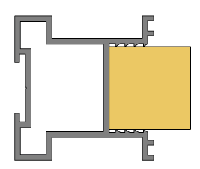

 |  |  |  |  |  |  |  | Ü Gemini

 |  |  |  |  |  |  |  | Ü Elegant

 |  |  |  |  |  | partnerská sleva:
Objednací kody, ceny: |  |  |  |  |  |  | %
 | kód | název | ks | cena/ks | cena celkem | celkem netto: |  | Poznámka:
horní profil (vedení): | #N/A | #N/A | #N/A | #N/A | #N/A | #N/A | Kč
spodní profil (vedení): | #N/A | #N/A | 1 | #N/A | #N/A | #N/A | Kč
krycí profil (maska): | #N/A | #N/A | 1 | #N/A | #N/A | #N/A | Kč
horní vozíky (sady) | 496944 | SEVROLL 05689 GM 18 horní vozík bezrámový symetrický - 2ks | 0 | 142.08 | 0.00 | 0.00 | Kč
spodní vozíky (sada) | 229440 | SEVROLL 10198 spodní vozík WD 18C HI-TEC - 2ks | 0 | 154.37 | 0.00 | 0.00 | Kč
dorazový kartáček | #N/A | #N/A | 0 | #N/A | #N/A | #N/A | Kč
úchytová lišta | #N/A | #N/A | 0 | #N/A | #N/A | #N/A | Kč

Volitelné příslušenství: |  |  | zadejte počet
pozicioner do horního vedení | 298035 | SEVROLL 20326 Fix pozicionér pro horní vozík transparentní |  | 32.26 | 0.00 | 0.00 | Kč
spodní pozicioner | 89063 | SEVROLL 20080 pozicionér spodního vozíku HI-TEC |  | 9.22 | 0.00 | 0.00 | Kč
tlumič dorazu MINI do 25 kg (pár) | 318662 | SEVROLL 20368-SV tlumič dorazu Mini SV25 (14-25kg) |  | 677.38 | 0.00 | 0.00 | Kč
tlumič dorazu MINI do 40 kg (pár) | 283956 | SEVROLL 20258-SV tlumič dorazu Mini SV40 (25 - 40kg) |  | 677.38 | 0.00 | 0.00 | Kč
tlumič dorazu MINI do 60 kg (pár) | 351743 | SEVROLL 20339-SV tlumič dorazu Mini SV60 (40 - 60kg) |  | 677.38 | 0.00 | 0.00 | Kč
tlumič pro střední křídlo do 25 kg | 318663 | SEVROLL 20363-SV tlumič Central 10/18mm oboustranný 25kg |  | 1,450.76 | 0.00 | 0.00 | Kč
tlumič pro střední křídlo do 40 kg | 283955 | SEVROLL 20319-SV tlumič Central 10/18mm oboustranný 25-40kg |  | 1,450.76 | 0.00 | 0.00 | Kč
Vrut na spodní vedení | 98019 | SEVROLL 20041 vrut 2,5x18mm půlkulatá hlava zinek bílý |  | 0.87 | 0.00 | 0.00 | Kč
tlumič dorazu (pár) 25 kg | 227185 | K-SEVROLL tlumič dorazu Sevromatic 10/18mm 14-25kg L+P |  | 758.79 | 0.00 | 0.00 | Kč
tlumič dorazu (pár) 50 kg | 227187 | K-SEVROLL tlumič dorazu Sevromatic 10/18mm 25-50kg L+P |  | 758.79 | 0.00 | 0.00 | Kč
spojovací profil H18-3metry | #N/A | #N/A |  | #N/A | #N/A | #N/A | Kč
spojovací profil H25-3metry | N/A | v této barvě a délce se daný profil nevyrábí |  | 0.00 | 0.00 | 0.00 | Kč
spojovací šroub | 89244 | SEVROLL 20001 šroubovrut 6,3x32 SEVROLL a Simple |  | 4.61 | 0.00 | 0.00 | Kč

Další příslušenství pro posuvné systémy
Technický nákres tohoto systému | 129677 | SEVROLL 20173 montážní přípravek pro lamino 10mm malý |  | 125.99 | 0.00 | 0.00 | Kč
 | 128842 | SEVROLL 20144 vrták stupňovitý 6,5/9,5mm |  | 671.23 | 0.00 | 0.00 | Kč

 |  |  | CELKEM (bez DPH) |  | #N/A | #N/A | Kč
Vaše poznámka:

některé položky se ve vybrané délce nevyrábí

Prosper bezrám
Prosper GM (bezrámový) | Zákazník, , IČO:
Katalog Kování 2024 str. 7.56 | výška / max. 2 740 mm / | šířka / max 6 000 mm / | počet dveří | barva | typ spodního vedení
VNITŘNÍ ROZMĚR SKŘÍNĚ:
 | vypište těchto 5 políček !!! Údaje v mm

křídlo dveří: |  |  |  |  |  | V případě použití skla jako výplně
rozměr výplně 18mm: |  |  |  |  |  | je nutno použít bezpečnostní sklo
horní/spodní profil (vedení) |  |  |  |  |  | nebo sklo zabezpečit ochrannou fólii
úchytová lišta
 |  |  |  |  |  | Maximální hmotnost křídla je 50 kg

 |  | dodatečné odečty výšky vypočtených výplní při použití dělících profilů výplně:
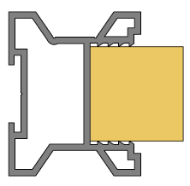

 |  |  |  |  |  |  |  | Ü Gemini

 |  |  |  |  |  |  |  | Ü Elegant

 |  |  |  |  |  | partnerská sleva:
Objednací kody, ceny: |  |  |  |  |  | 0 | %
 | kód | název | ks | cena/ks | cena celkem | celkem netto: |  | Poznámka:
horní profil (vedení): | #N/A | #N/A | #N/A | #N/A | #N/A | #N/A | Kč
spodní profil (vedení): | #N/A | #N/A | 1 | #N/A | #N/A | #N/A | Kč
krycí profil (maska): | #N/A | #N/A | 1 | #N/A | #N/A | #N/A | Kč
horní vozíky (sady) | 496944 | SEVROLL 05689 GM 18 horní vozík bezrámový symetrický - 2ks | 0 | 142.08 | 0.00 | 0.00 | Kč
spodní vozíky (sada) | 229440 | SEVROLL 10198 spodní vozík WD 18C HI-TEC - 2ks | 0 | 154.37 | 0.00 | 0.00 | Kč
dorazový kartáček | #N/A | #N/A | 0 | #N/A | #N/A | #N/A | Kč
úchytová lišta | #N/A | #N/A | 0 | #N/A | #N/A | #N/A | Kč

Volitelné příslušenství: |  |  | zadejte počet
pozicioner do horního vedení | 298035 | SEVROLL 20326 Fix pozicionér pro horní vozík transparentní |  | 32.26 | 0.00 | 0.00 | Kč
spodní pozicioner | 89063 | SEVROLL 20080 pozicionér spodního vozíku HI-TEC |  | 9.22 | 0.00 | 0.00 | Kč
tlumič dorazu MINI do 25 kg (pár) | 318662 | SEVROLL 20368-SV tlumič dorazu Mini SV25 (14-25kg) |  | 677.38 | 0.00 | 0.00 | Kč
tlumič dorazu MINI do 40 kg (pár) | 283956 | SEVROLL 20258-SV tlumič dorazu Mini SV40 (25 - 40kg) |  | 677.38 | 0.00 | 0.00 | Kč
tlumič dorazu MINI do 60 kg (pár) | 351743 | SEVROLL 20339-SV tlumič dorazu Mini SV60 (40 - 60kg) |  | 677.38 | 0.00 | 0.00 | Kč
tlumič pro střední křídlo do 25 kg | 318663 | SEVROLL 20363-SV tlumič Central 10/18mm oboustranný 25kg |  | 1,450.76 | 0.00 | 0.00 | Kč
tlumič pro střední křídlo do 40 kg | 283955 | SEVROLL 20319-SV tlumič Central 10/18mm oboustranný 25-40kg |  | 1,450.76 | 0.00 | 0.00 | Kč
Vrut na spodní vedení | 98019 | SEVROLL 20041 vrut 2,5x18mm půlkulatá hlava zinek bílý |  | 0.87 | 0.00 | 0.00 | Kč
tlumič dorazu (pár) 25 kg | 227185 | K-SEVROLL tlumič dorazu Sevromatic 10/18mm 14-25kg L+P |  | 758.79 | 0.00 | 0.00 | Kč
tlumič dorazu (pár) 50 kg | 227187 | K-SEVROLL tlumič dorazu Sevromatic 10/18mm 25-50kg L+P |  | 758.79 | 0.00 | 0.00 | Kč
spojovací profil H18-3metry | #N/A | #N/A |  | #N/A | #N/A | #N/A | Kč
spojovací profil H25-3metry | N/A | v této barvě a délce se daný profil nevyrábí |  | 0.00 | 0.00 | 0.00 | Kč
spojovací šroub | 89244 | SEVROLL 20001 šroubovrut 6,3x32 SEVROLL a Simple |  | 4.61 | 0.00 | 0.00 | Kč

Další příslušenství pro posuvné systémy
Technický nákres tohoto systému | 129677 | SEVROLL 20173 montážní přípravek pro lamino 10mm malý |  | 125.99 | 0.00 | 0.00 | Kč
 | 128842 | SEVROLL 20144 vrták stupňovitý 6,5/9,5mm |  | 671.23 | 0.00 | 0.00 | Kč

 |  |  | CELKEM (bez DPH) |  | #N/A | #N/A | Kč
Vaše poznámka:

některé položky se ve vybrané délce nevyrábí

Alfa II
Alfa II | Zákazník, , IČO:
Katalog Kování 2024 str. 7.41 | výška / max. 2 742 mm / | šířka / max 6 000 mm / | počet dveří | barva | typ spodního vedení
VNITŘNÍ ROZMĚR SKŘÍNĚ:
 | vypište těchto 5 políček !!! Údaje v mm

křídlo dveří:
rozměr výplně 18mm: |  |  |  |  |  | Maximální hmotnost křídla je 50 kg
rozměr výplně 12mm:
rozměr zrcadla / na DTD 12mm/
délka úchytového profilu (+ 2 mm )

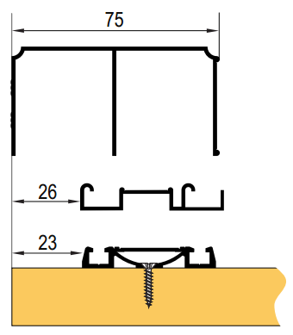
 | Max.vel.křídla se zrcadlem je 2400x700 mm.
 |  | dodatečné odečty výšky vypočtených výplní při použití dělících profilů výplně:

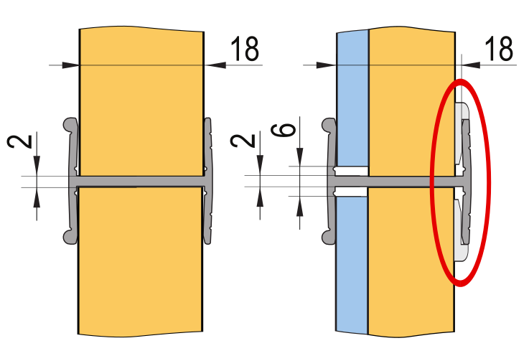
 |  |  |  |  |  |  |  | Ü Gemini

 |  |  |  |  |  |  |  | Ü Elegant

18 mm | 12 + 4 mm
 |  |  |  |  |  | partnerská sleva:
Objednací kody, ceny: |  |  |  |  |  | 0 | %
 | kód | název | ks | cena/ks | cena celkem | celkem netto: |  | Poznámka:
horní profil: | #N/A | #N/A | #N/A | #N/A | #N/A | #N/A | Kč
spodní profil: | #N/A | #N/A | 1 | #N/A | #N/A | #N/A | Kč
krycí profil (maska): | #N/A | #N/A | 1 | #N/A | #N/A | #N/A | Kč
horní vozíky | 228023 | SEVROLL 10196 Focus horní vozík 18mm 2ks | 0 | 115.97 | 0.00 | 0.00 | Kč
spodní vozík | 229440 | SEVROLL 10198 spodní vozík WD 18C HI-TEC - 2ks | 0 | 154.37 | 0.00 | 0.00 | Kč
dorazový kartáček | #N/A | #N/A | 0 | #N/A | #N/A | #N/A | Kč
úchytková lišta | #N/A | #N/A | 0 | #N/A | #N/A | #N/A | Kč

Volitelné příslušenství: |  |  | zadejte počet
pozicioner do horního vedení | 298035 | SEVROLL 20326 Fix pozicionér pro horní vozík transparentní |  | 32.26 | 0.00 | 0.00 | Kč
pozicioner | 89063 | SEVROLL 20080 pozicionér spodního vozíku HI-TEC |  | 9.22 | 0.00 | 0.00 | Kč
tlumič dorazu MINI do 25 kg (pár) | 318662 | SEVROLL 20368-SV tlumič dorazu Mini SV25 (14-25kg) |  | 677.38 | 0.00 | 0.00 | Kč
tlumič dorazu MINI do 40 kg (pár) | 283956 | SEVROLL 20258-SV tlumič dorazu Mini SV40 (25 - 40kg) |  | 677.38 | 0.00 | 0.00 | Kč
tlumič dorazu MINI do 60 kg (pár) | 351743 | SEVROLL 20339-SV tlumič dorazu Mini SV60 (40 - 60kg) |  | 677.38 | 0.00 | 0.00 | Kč
tlumič pro střední křídlo do 25 kg | 318663 | SEVROLL 20363-SV tlumič Central 10/18mm oboustranný 25kg |  | 1,450.76 | 0.00 | 0.00 | Kč
tlumič pro střední křídlo do 40 kg | 283955 | SEVROLL 20319-SV tlumič Central 10/18mm oboustranný 25-40kg |  | 1,450.76 | 0.00 | 0.00 | Kč
tlumič dorazu (pár) 25 kg | 227185 | K-SEVROLL tlumič dorazu Sevromatic 10/18mm 14-25kg L+P |  | 758.79 | 0.00 | 0.00 | Kč
tlumič dorazu (pár) 50 kg | 227187 | K-SEVROLL tlumič dorazu Sevromatic 10/18mm 25-50kg L+P |  | 758.79 | 0.00 | 0.00 | Kč
Spona dorazového kartáčku | 223569 | SEVROLL 20223 spona dorazového kartáčku |  | 2.30 | 0.00 | 0.00 | Kč
spojovací profil H18-3metry | #N/A | #N/A |  | #N/A | #N/A | #N/A | Kč
spojovací T profil -3metry /s drážkou/ | N/A | v této barvě a délce se daný profil nevyrábí |  | 0.00 | 0.00 | 0.00 | Kč
spojovací T profil -3metry /s lemem/ | N/A | v této barvě a délce se daný profil nevyrábí |  | 0.00 | 0.00 | 0.00 | Kč
"U" profil na DTD 18mm- 3 metry /hladký/ | #N/A | #N/A |  | #N/A | #N/A | #N/A | Kč
"U" profil na DTD 18mm- 3 metry /lem/ | N/A | v této barvě a délce se daný profil nevyrábí |  | 0.00 | 0.00 | 0.00 | Kč
úhelník mini 11x17mm - 1,7m | #N/A | #N/A |  | #N/A | #N/A | #N/A | Kč
úhelník mini 11x17mm - 2,35m | #N/A | #N/A |  | #N/A | #N/A | #N/A | Kč
úhelník mini 11x17mm - 3,00m | #N/A | #N/A |  | #N/A | #N/A | #N/A | Kč
úhelník K2 19x18mm - 1,7m | N/A | v této barvě a délce se daný profil nevyrábí |  | 0.00 | 0.00 | 0.00 | Kč
úhelník K2 19x18mm - 2,35m | N/A | v této barvě a délce se daný profil nevyrábí |  | 0.00 | 0.00 | 0.00 | Kč
úhelník K2 19x18mm - 3,00m | N/A | v této barvě a délce se daný profil nevyrábí |  | 0.00 | 0.00 | 0.00 | Kč
klínek pro dilataci výplně 16 mm | 308631 | SEVROLL 20252 klínek pro lamino tloušťka 2mm (100 ks) |  | 244.63 | 0.00 | 0.00 | Kč
zámek posuvných dveří | 216363 | SEVROLL 20356 zámek na posuvné dveře 10/18mm |  | 467.72 | 0.00 | 0.00 | Kč
protiprašný kartáček samolepící | 308639 | SEVROLL protiprachový kartáč samolepící 6,7x13mm šedý |  | 10.48 | 0.00 | 0.00 | Kč

Další příslušenství pro posuvné systémy
Technický nákres tohoto systému |  |  | CELKEM (bez DPH) |  | #N/A | #N/A | Kč
Vaše poznámka:

některé položky se ve vybrané délce nevyrábí

Victoria
VICTORIA II | Zákazník, , IČO:
Katalog Kování 2024 str. 7.41 | výška / max. 2 742 mm / | šířka / max 6 000 mm / | počet dveří | barva | typ spodního vedení
VNITŘNÍ ROZMĚR SKŘÍNĚ:
 | vypište těchto 5 políček !!! Údaje v mm
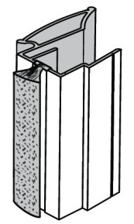
křídlo dveří:
rozměr výplně 18mm: |  |  |  |  |  | Maximální hmotnost křídla je 50 kg
rozměr výplně 12mm:
rozměr zrcadla / na DTD 12mm/
délka úchytového profilu (+ 2 mm )
 | Max.vel.křídla se zrcadlem je 2400x700 mm.
 |  | dodatečné odečty výšky vypočtených výplní při použití dělících profilů výplně:


 |  |  |  |  |  |  |  | Ü Gemini

 |  |  |  |  |  |  |  | Ü Elegant

18 mm | 12 + 4 mm
 |  |  |  |  |  | partnerská sleva:
Objednací kody, ceny: |  |  |  |  |  | 0 | %
 | kód | název | ks | cena/ks | cena celkem | celkem netto: |  | Poznámka:
horní profil: | #N/A | #N/A | #N/A | #N/A | #N/A | #N/A | Kč
spodní profil: | #N/A | #N/A | 1 | #N/A | #N/A | #N/A | Kč
krycí profil (maska): | #N/A | #N/A | 1 | #N/A | #N/A | #N/A | Kč
horní vozíky | 228023 | SEVROLL 10196 Focus horní vozík 18mm 2ks | 0 | 115.97 | 0.00 | 0.00 | Kč
spodní vozík | 229440 | SEVROLL 10198 spodní vozík WD 18C HI-TEC - 2ks | 0 | 154.37 | 0.00 | 0.00 | Kč
dorazový kartáček | 229433 | SEVROLL dorazový kartáč zásuvný 4,8x4mm šedý | 0 | 3.45 | 0.00 | 0.00 | Kč
úchytková lišta | #N/A | #N/A | 0 | #N/A | #N/A | #N/A | Kč

Volitelné příslušenství: |  |  | zadejte počet
pozicioner do horního vedení | 298035 | SEVROLL 20326 Fix pozicionér pro horní vozík transparentní |  | 32.26 | 0.00 | 0.00 | Kč
pozicioner | 89063 | SEVROLL 20080 pozicionér spodního vozíku HI-TEC |  | 9.22 | 0.00 | 0.00 | Kč
tlumič dorazu MINI do 25 kg (pár) | 318662 | SEVROLL 20368-SV tlumič dorazu Mini SV25 (14-25kg) |  | 677.38 | 0.00 | 0.00 | Kč
tlumič dorazu MINI do 40 kg (pár) | 283956 | SEVROLL 20258-SV tlumič dorazu Mini SV40 (25 - 40kg) |  | 677.38 | 0.00 | 0.00 | Kč
tlumič dorazu MINI do 60 kg (pár) | 351743 | SEVROLL 20339-SV tlumič dorazu Mini SV60 (40 - 60kg) |  | 677.38 | 0.00 | 0.00 | Kč
tlumič pro střední křídlo do 25 kg | 318663 | SEVROLL 20363-SV tlumič Central 10/18mm oboustranný 25kg |  | 1,450.76 | 0.00 | 0.00 | Kč
tlumič pro střední křídlo do 40 kg | 283955 | SEVROLL 20319-SV tlumič Central 10/18mm oboustranný 25-40kg |  | 1,450.76 | 0.00 | 0.00 | Kč
tlumič dorazu (pár) 25 kg | 227185 | K-SEVROLL tlumič dorazu Sevromatic 10/18mm 14-25kg L+P |  | 758.79 | 0.00 | 0.00 | Kč
tlumič dorazu (pár) 50 kg | 227187 | K-SEVROLL tlumič dorazu Sevromatic 10/18mm 25-50kg L+P |  | 758.79 | 0.00 | 0.00 | Kč
Spona dorazového kartáčku | 223569 | SEVROLL 20223 spona dorazového kartáčku |  | 2.30 | 0.00 | 0.00 | Kč
spojovací profil H18-3metry | #N/A | #N/A |  | #N/A | #N/A | #N/A | Kč
spojovací T profil -3metry /s drážkou/ | #N/A | #N/A |  | #N/A | #N/A | #N/A | Kč
spojovací T profil -3metry /s lemem/ | #N/A | #N/A |  | #N/A | #N/A | #N/A | Kč
"U" profil na DTD 18mm- 3 metry /hladký/ | #N/A | #N/A |  | #N/A | #N/A | #N/A | Kč
"U" profil na DTD 18mm- 3 metry /lem/ | #N/A | #N/A |  | #N/A | #N/A | #N/A | Kč
úhelník mini 11x17mm - 1,7m | #N/A | #N/A |  | #N/A | #N/A | #N/A | Kč
úhelník mini 11x17mm - 2,35m | #N/A | #N/A |  | #N/A | #N/A | #N/A | Kč
úhelník mini 11x17mm - 3,00m | #N/A | #N/A |  | #N/A | #N/A | #N/A | Kč
úhelník K2 19x18mm - 1,7m | #N/A | #N/A |  | #N/A | #N/A | #N/A | Kč
úhelník K2 19x18mm - 2,35m | #N/A | #N/A |  | #N/A | #N/A | #N/A | Kč
úhelník K2 19x18mm - 3,00m | #N/A | #N/A |  | #N/A | #N/A | #N/A | Kč
klínek pro dilataci výplně 16 mm | 308631 | SEVROLL 20252 klínek pro lamino tloušťka 2mm (100 ks) |  | 244.63 | 0.00 | 0.00 | Kč
zámek posuvných dveří | 216363 | SEVROLL 20356 zámek na posuvné dveře 10/18mm |  | 467.72 | 0.00 | 0.00 | Kč
protiprašný kartáček samolepící | 308639 | SEVROLL protiprachový kartáč samolepící 6,7x13mm šedý |  | 10.48 | 0.00 | 0.00 | Kč

Další příslušenství pro posuvné systémy
Technický nákres tohoto systému |  |  | CELKEM (bez DPH) |  | #N/A | #N/A | Kč
Vaše poznámka:

některé položky se ve vybrané délce nevyrábí

Factor 18 II
Factor 18 II | Zákazník, , IČO:
Katalog Kování 2024 str. 7.41 | výška / max. 2 742 mm / | šířka / max 6 000 mm / | počet dveří | barva | typ spodního vedení
VNITŘNÍ ROZMĚR SKŘÍNĚ:
 | vypište těchto 5 políček !!! Údaje v mm

křídlo dveří:
rozměr výplně 18mm: |  |  |  |  |  | Maximální hmotnost křídla je 50 kg
délka úchytového profilu (+ 2 mm )
U této sestavy nelze použít kombinaci se sklem / zrcadlem
 |  | dodatečné odečty výšky vypočtených výplní při použití dělících profilů výplně:



 |  |  |  |  |  |  |  | Ü Gemini

 |  |  |  |  |  |  |  | Ü Elegant
18 mm

 |  |  |  |  |  | partnerská sleva:
Objednací kody, ceny: |  |  |  |  |  | 0 | %
 | kód | název | ks | cena/ks | cena celkem | celkem netto: |  | Poznámka:
horní profil: | #N/A | #N/A | 1 | #N/A | #N/A | #N/A | Kč
spodní profil: | #N/A | #N/A | 1 | #N/A | #N/A | #N/A | Kč
krycí profil (maska): | #N/A | #N/A | 1 | #N/A | #N/A | #N/A | Kč
horní vozíky | 228023 | SEVROLL 10196 Focus horní vozík 18mm 2ks | 0 | 115.97 | 0.00 | 0.00 | Kč
spodní vozík | 229440 | SEVROLL 10198 spodní vozík WD 18C HI-TEC - 2ks | 0 | 154.37 | 0.00 | 0.00 | Kč
dorazový kartáček | 229433 | SEVROLL dorazový kartáč zásuvný 4,8x4mm šedý | 0 | 3.45 | 0.00 | 0.00 | Kč
úchytková lišta | #N/A | #N/A | 0 | #N/A | #N/A | #N/A | Kč

Volitelné příslušenství: |  |  | zadejte počet
pozicioner do horního vedení | 298035 | SEVROLL 20326 Fix pozicionér pro horní vozík transparentní |  | 32.26 | 0.00 | 0.00 | Kč
pozicioner | 89063 | SEVROLL 20080 pozicionér spodního vozíku HI-TEC |  | 9.22 | 0.00 | 0.00 | Kč
tlumič dorazu MINI do 25 kg (pár) | 318662 | SEVROLL 20368-SV tlumič dorazu Mini SV25 (14-25kg) |  | 677.38 | 0.00 | 0.00 | Kč
tlumič dorazu MINI do 40 kg (pár) | 283956 | SEVROLL 20258-SV tlumič dorazu Mini SV40 (25 - 40kg) |  | 677.38 | 0.00 | 0.00 | Kč
tlumič dorazu MINI do 60 kg (pár) | 351743 | SEVROLL 20339-SV tlumič dorazu Mini SV60 (40 - 60kg) |  | 677.38 | 0.00 | 0.00 | Kč
tlumič pro střední křídlo do 25 kg | 318663 | SEVROLL 20363-SV tlumič Central 10/18mm oboustranný 25kg |  | 1,450.76 | 0.00 | 0.00 | Kč
tlumič pro střední křídlo do 40 kg | 283955 | SEVROLL 20319-SV tlumič Central 10/18mm oboustranný 25-40kg |  | 1,450.76 | 0.00 | 0.00 | Kč
tlumič dorazu (pár) 25 kg | 227185 | K-SEVROLL tlumič dorazu Sevromatic 10/18mm 14-25kg L+P |  | 758.79 | 0.00 | 0.00 | Kč
tlumič dorazu (pár) 50 kg | 227187 | K-SEVROLL tlumič dorazu Sevromatic 10/18mm 25-50kg L+P |  | 758.79 | 0.00 | 0.00 | Kč
Spona dorazového kartáčku | 223569 | SEVROLL 20223 spona dorazového kartáčku |  | 2.30 | 0.00 | 0.00 | Kč
spojovací profil H18-3metry | #N/A | #N/A |  | #N/A | #N/A | #N/A | Kč
spojovací T profil -3metry /s drážkou/ | #N/A | #N/A |  | #N/A | #N/A | #N/A | Kč
spojovací T profil -3metry /s lemem/ | #N/A | #N/A |  | #N/A | #N/A | #N/A | Kč
"U" profil na DTD 18mm- 3 metry /hladký/ | #N/A | #N/A |  | #N/A | #N/A | #N/A | Kč
"U" profil na DTD 18mm- 3 metry /lem/ | #N/A | #N/A |  | #N/A | #N/A | #N/A | Kč
úhelník mini 11x17mm - 1,7m | #N/A | #N/A |  | #N/A | #N/A | #N/A | Kč
úhelník mini 11x17mm - 2,35m | #N/A | #N/A |  | #N/A | #N/A | #N/A | Kč
úhelník mini 11x17mm - 3,00m | #N/A | #N/A |  | #N/A | #N/A | #N/A | Kč
úhelník K2 19x18mm - 1,7m | #N/A | #N/A |  | #N/A | #N/A | #N/A | Kč
úhelník K2 19x18mm - 2,35m | #N/A | #N/A |  | #N/A | #N/A | #N/A | Kč
úhelník K2 19x18mm - 3,00m | #N/A | #N/A |  | #N/A | #N/A | #N/A | Kč
zámek posuvných dveří | 216363 | SEVROLL 20356 zámek na posuvné dveře 10/18mm |  | 467.72 | 0.00 | 0.00 | Kč
protiprašný kartáček samolepící | 308639 | SEVROLL protiprachový kartáč samolepící 6,7x13mm šedý |  | 10.48 | 0.00 | 0.00 | Kč

Další příslušenství pro posuvné systémy
Technický nákres tohoto systému |  |  | CELKEM (bez DPH) |  | #N/A | #N/A | Kč
Vaše poznámka:

některé položky se ve vybrané délce nevyrábí

Beta
Beta | Zákazník, , IČO:
Katalog Kování 2024 str. 7.41 | výška / max. 2 742 mm / | šířka / max 6 000 mm / | počet dveří | barva | typ spodního vedení
VNITŘNÍ ROZMĚR SKŘÍNĚ:
 | vypište těchto 5 políček !!! Údaje v mm

křídlo dveří:
rozměr výplně 18mm: |  |  |  |  |  | Maximální hmotnost křídla je 50 kg
délka úchytového profilu (+ 2 mm )
U této sestavy nelze použít kombinaci se sklem / zrcadlem
 |  | dodatečné odečty výšky vypočtených výplní při použití dělících profilů výplně:



 |  |  |  |  |  |  |  | Ü Gemini

 |  |  |  |  |  |  |  | Ü Elegant

18 mm
 |  |  |  |  |  | partnerská sleva:
Objednací kody, ceny: |  |  |  |  |  | 0 | %
 | kód | název | ks | cena/ks | cena celkem | celkem netto: |  | Poznámka:
horní profil: | #N/A | #N/A | 1 | #N/A | #N/A | #N/A | Kč
spodní profil: | #N/A | #N/A | 1 | #N/A | #N/A | #N/A | Kč
krycí profil (maska): | #N/A | #N/A | 1 | #N/A | #N/A | #N/A | Kč
horní vozíky | 228023 | SEVROLL 10196 Focus horní vozík 18mm 2ks | 0 | 115.97 | 0.00 | 0.00 | Kč
spodní vozík | 229440 | SEVROLL 10198 spodní vozík WD 18C HI-TEC - 2ks | 0 | 154.37 | 0.00 | 0.00 | Kč
dorazový kartáček | 89131 | SEVROLL dorazový kartáč samolepící 6,7x4mm šedý | 0 | 6.29 | 0.00 | 0.00 | Kč
úchytková lišta | #N/A | #N/A | 0 | #N/A | #N/A | #N/A | Kč

Volitelné příslušenství: |  |  | zadejte počet
pozicioner do horního vedení | 298035 | SEVROLL 20326 Fix pozicionér pro horní vozík transparentní |  | 32.26 | 0.00 | 0.00 | Kč
pozicioner | 89063 | SEVROLL 20080 pozicionér spodního vozíku HI-TEC |  | 9.22 | 0.00 | 0.00 | Kč
...

Focus II
...
Focus II | Zákazník, , IČO:
VNITŘNÍ ROZMĚR SKŘÍNĚ:
 | vypište těchto 5 políček !!! Údaje v mm

křídlo dveří:
rozměr výplně 18mm: |  |  |  |  |  | Maximální hmotnost křídla je 50 kg
délka úchytového profilu (+ 2 mm )
U této sestavy nelze použít kombinaci se sklem / zrcadlem |  | dodatečné odečty výšky vypočtených výplní při použití dělících profilů výplně:


...
18 mm
 |  |  |  |  |  | partnerská sleva:
Objednací kody, ceny: |  |  |  |  |  | 0 | %
 | kód | název | ks | cena/ks | cena celkem | celkem netto:
horní profil: | #N/A | #N/A | 1 | #N/A | #N/A | #N/A | Kč
spodní profil: | #N/A | #N/A | 1 | #N/A | #N/A | #N/A | Kč
krycí profil (maska): | #N/A | #N/A | 1 | #N/A | #N/A | #N/A | Kč
horní vozíky | 228023 | SEVROLL 10196 Focus horní vozík 18mm 2ks | 0 | 115.97 | 0.00 | 0.00 | Kč
spodní vozík | 229440 | SEVROLL 10198 spodní vozík WD 18C HI-TEC - 2ks | 0 | 154.37 | 0.00 | 0.00 | Kč
dorazový kartáček | 229433 | SEVROLL dorazový kartáč zásuvný 4,8x4mm šedý | 0 | 3.45 | 0.00 | 0.00 | Kč
úchytková lišta | #N/A | #N/A | 0 | #N/A | #N/A | #N/A | Kč
...

Ergo
Ergo | Zákazník, , IČO:
Katalog Kování 2024 str. 7.41 | výška / max. 2 742 mm / | šířka / max 6 000 mm / | počet dveří | barva | typ spodního vedení
VNITŘNÍ ROZMĚR SKŘÍNĚ:
 | vypište těchto 5 políček !!! Údaje v mm

křídlo dveří: | -42
rozměr výplně 18mm: | -44
délka úchytového profilu (+ 2 mm ) | -42 |  |  |  |  | Maximální hmotnost křídla je 50 kg
U této sestavy nelze použít kombinaci se sklem / zrcadlem
 |  | dodatečné odečty výšky vypočtených výplní při použití dělících profilů výplně:


...
18 mm
 |  |  |  |  |  | partnerská sleva:
Objednací kody, ceny: |  |  |  |  |  | 0 | %
 | kód | název | ks | cena/ks | cena celkem | celkem netto:
horní profil: | #N/A | #N/A | 1 | #N/A | #N/A | #N/A | Kč
spodní profil: | #N/A | #N/A | 1 | #N/A | #N/A | #N/A | Kč
krycí profil (maska): | #N/A | #N/A | 1 | #N/A | #N/A | #N/A | Kč
horní vozíky | 228023 | SEVROLL 10196 Focus horní vozík 18mm 2ks | 0 | 115.97 | 0.00 | 0.00 | Kč
spodní vozík | 229440 | SEVROLL 10198 spodní vozík WD 18C HI-TEC - 2ks | 0 | 154.37 | 0.00 | 0.00 | Kč
dorazový kartáček | 89131 | SEVROLL dorazový kartáč samolepící 6,7x4mm šedý | 0 | 6.29 | 0.00 | 0.00 | Kč
úchytková lišta | #N/A | #N/A | 0 | #N/A | #N/A | #N/A | Kč
...

Fiona II
Fiona II | Zákazník, , IČO:
Katalog Kování 2024 str. 7.41 | výška / max. 2 742 mm / | šířka / max 6 000 mm / | počet dveří | barva | typ spodního vedení
VNITŘNÍ ROZMĚR SKŘÍNĚ:
 | vypište těchto 5 políček !!! Údaje v mm

křídlo dveří:
rozměr výplně 18mm: |  |  |  |  |  | Maximální hmotnost křídla je 50 kg
délka úchytového profilu (+ 2 mm )
 | U této sestavy nelze použít kombinaci se sklem / zrcadlem
 |  | dodatečné odečty výšky vypočtených výplní při použití dělících profilů výplně:


...
18 mm
 |  |  |  |  |  | partnerská sleva:
Objednací kody, ceny: |  |  |  |  |  | 0
 | kód | název | ks | cena/ks | cena celkem | celkem netto:
horní profil: | #N/A | #N/A | 1 | #N/A | #N/A | #N/A
spodní profil: | #N/A | #N/A | 1 | #N/A | #N/A | #N/A
krycí profil (maska): | #N/A | #N/A | 1 | #N/A | #N/A | #N/A
horní vozíky | 228023 | SEVROLL 10196 Focus horní vozík 18mm 2ks | 0 | 115.97 | 0.00 | 0.00
spodní vozík | 229440 | SEVROLL 10198 spodní vozík WD 18C HI-TEC - 2ks | 0 | 154.37 | 0.00 | 0.00
dorazový kartáček | 229433 | SEVROLL dorazový kartáč zásuvný 4,8x4mm šedý | 0 | 3.45 | 0.00 | 0.00
úchytková lišta | 233428 | Sevroll 85003 Fiona II úchytová lišta 2,7m stříbrná | 0 | 364.05 | 0.00 | 0.00
...

Universal
Universal | Zákazník, , IČO:
Katalog Kování 2024 str. 7.41 | výška / max. 2 742 mm / | šířka / max 6 000 mm / | počet dveří | barva | typ spodního vedení
VNITŘNÍ ROZMĚR SKŘÍNĚ:

 | vypište těchto 5 políček !!! Údaje v mm

křídlo dveří:
rozměr výplně 18mm: |  |  |  |  |  | Maximální hmotnost křídla je 50 kg
rozměr výplně 12mm:
rozměr zrcadla / na DTD 12mm/
délka úchytového profilu (+ 2 mm )
 | Max.vel.křídla se zrcadlem je 2400x700 mm.
 |  | dodatečné odečty výšky vypočtených výplní při použití dělících profilů výplně:

 |  |  |  |  |  |  |  | Ü Gemini

 |  |  |  |  |  |  |  | Ü Elegant

18 mm | 12 + 4 mm
 |  |  |  |  |  | partnerská sleva:
Objednací kody, ceny: |  |  |  |  |  | 0 | %
 | kód | název | ks | cena/ks | cena celkem | celkem netto: |  | Poznámka:
...

Minicomfort II
Minicomfort II | Zákazník, , IČO:
Katalog Kování 2024 str. 7.54 | výška / max. 2 742 mm / | šířka / max 6 000 mm / | počet dveří | barva
VNITŘNÍ ROZMĚR SKŘÍNĚ:
 | vypište tyto 4 políčka !!! Údaje v mm


křídlo dveří:
rozměr výplně 10 mm: |  |  |  |  |  | Maximální hmotnost křídla je 50 kg
horní/spodní profil (vedení)
úchytová lišta
U této sestavy nelze použít kombinaci se sklem / zrcadlem
 |  | dodatečné odečty výšky vypočtených výplní při použití dělících profilů výplně:



18 mm
 |  |  |  |  |  | partnerská sleva:
Objednací kody, ceny: |  |  |  |  |  | 0
 | kód | název | ks | cena/ks | cena celkem | celkem netto: |  | Poznámka:
horní profil (vedení): | #N/A | #N/A | 1 | #N/A | #N/A | #N/A | Kč
spodní profil (vedení): | #N/A | #N/A | 1 | #N/A | #N/A | #N/A | Kč
krycí profil (maska): | #N/A | #N/A | 1 | #N/A | #N/A | #N/A | Kč
horní vozíky (sady) | 98092 | SEVROLL 10203 Comfort horní vozík 18mm - 2ks | 0 | 212.74 | 0.00 | 0.00 | Kč
spodní vozíky (sada) | 362316 | SEVROLL 10237 2x spodní vozík pro lamino 18mm bez pozicionéru bez pružiny | 0 | 145.15 | 0.00 | 0.00 | Kč
dorazový kartáček | 229433 | SEVROLL dorazový kartáč zásuvný 4,8x4mm šedý | 0 | 3.45 | 0.00 | 0.00 | Kč
úchytová lišta | #N/A | #N/A | 0 | #N/A | #N/A | #N/A | Kč
...

Era (bezrámový)
Era (bezrámový) | Zákazník, , IČO:
Katalog Kování 2024 str. 7.62 | výška / max. 2 740 mm / | šířka / max 6 000 mm / | počet dveří | barva
VNITŘNÍ ROZMĚR SKŘÍNĚ:
 | vypište tyto 4 políčka !!! Údaje v mm


křídlo dveří: |  |  |  |  | Maximální hmotnost křídla je 35 kg
rozměr výplně 18mm:
rozměr výplně 12mm:
rozměr zrcadla / na DTD 12mm/
délka úchytového profilu (+ 2 mm )
 |  | dodatečné odečty výšky vypočtených výplní při použití dělících profilů výplně:



18 mm | 16 mm | 12 + 4 mm

 |  |  |  |  |  | partnerská sleva:
Objednací kody, ceny: |  |  |  |  |  | 0
 | kód | název | ks | cena/ks | cena celkem | celkem netto: |  | Poznámka:
horní profil (vedení): | #N/A | #N/A | 1 | #N/A | #N/A | #N/A | Kč
spodní profil (vedení): | #N/A | #N/A | 1 | #N/A | #N/A | #N/A | Kč
záslepka spodního vedení | 216362 | SEVROLL 20233 záslepka spodního vedení Simple/Blue průsvitná, guma | 0 | 29.95 | 0.00 | 0.00 | Kč
horní vozíky (sady) | 349734 | SEVROLL 10217 horní vozík Blue (pro lamino 18mm) bezrámový L+P | 0 | 107.52 | 0.00 | 0.00 | Kč
spodní vozíky (sada) | 349735 | SEVROLL 10219 spodní vozík Blue V bezrámový pro 18mm - 2ks | 0 | 142.08 | 0.00 | 0.00 | Kč
dorazový kartáček | 98067 | SEVROLL dorazový kartáč zásuvný 14x4mm šedý | 0 | 6.82 | 0.00 | 0.00 | Kč
úchytová lišta | #N/A | #N/A | 0 | #N/A | #N/A | #N/A | Kč
...

Rekord (bezrámový)
Rekord (bezrámový) | Zákazník, , IČO:
Katalog Kování 2024 str. 7.62 | výška / max. 2 740 mm / | šířka / max 6 000 mm / | počet dveří | barva
VNITŘNÍ ROZMĚR SKŘÍNĚ:
 | vypište tyto 4 políčka !!! Údaje v mm
 |  |  | 2
křídlo dveří: |  |  |  |  | Maximální hmotnost křídla je 35 kg
rozměr výplně 18mm:

rozměr výplně 12mm:
rozměr zrcadla / na DTD 12mm/
délka úchytového profilu (+ 2 mm )
 |  | dodatečné odečty výšky vypočtených výplní při použití dělících profilů výplně:

18 mm | 16 mm | 12 + 4 mm

 |  |  |  |  |  | partnerská sleva:
Objednací kody, ceny: |  |  |  |  |  | 0
 | kód | název | ks | cena/ks | cena celkem | celkem netto: |  | Poznámka:
horní profil (vedení): | #N/A | #N/A | 1 | #N/A | #N/A | #N/A | Kč
spodní profil (vedení): | #N/A | #N/A | 1 | #N/A | #N/A | #N/A | Kč
záslepka spodního vedení | 216362 | SEVROLL 20233 záslepka spodního vedení Simple/Blue průsvitná, guma | 0 | 29.95 | 0.00 | 0.00 | Kč
horní vozíky (sady) | 349734 | SEVROLL 10217 horní vozík Blue (pro lamino 18mm) bezrámový L+P | 0 | 107.52 | 0.00 | 0.00 | Kč
spodní vozíky (sada) | 349735 | SEVROLL 10219 spodní vozík Blue V bezrámový pro 18mm - 2ks | 0 | 142.08 | 0.00 | 0.00 | Kč
...

Era (rámový)
Era (rámový) | Zákazník, , IČO:
Katalog Kování 2024 str. 7.58 | výška / max. 2 740 mm / | šířka / max 6 000 mm / | počet dveří | barva
VNITŘNÍ ROZMĚR SKŘÍNĚ:
 | vypište tyto 4 políčka !!! Údaje v mm

křídlo dveří: |  |  |  |  | V případě použití skla jako výplně
rozměr výplně 18mm: |  |  |  |  | je nutno použít bezpečnostní sklo
rozměr zrcadla/skla |  |  |  |  | nebo sklo zabezpečit ochrannou fólii
délka vodící a krycí lišty křídla |  |  |  |  | Maximální hmotnost křídla je 35 kg
horní/spodní profil (vedení)

úchytová lišta

 |  | dodatečné odečty výšky vypočtených výplní při použití dělících profilů výplně:



 | dilatace 4 mm

 |  |  |  |  |  | partnerská sleva:
Objednací kody, ceny: |  |  |  |  |  | 0
 | kód | název | ks | cena/ks | cena celkem | celkem netto: | Poznámka:
horní profil (vedení): | #N/A | #N/A | 1 | #N/A | #N/A | #N/A
spodní profil (vedení): | #N/A | #N/A | 1 | #N/A | #N/A | #N/A
záslepka spodního vedení | 216362 | SEVROLL 20233 záslepka spodního vedení Simple/Blue průsvitná, guma | 0 | 29.95 | 0.00 | 0.00
horní vozíky (sady) | 349732 | SEVROLL 10218 horní vozík Blue (pro lamino 18mm) rámový L+P | 0 | 107.52 | 0.00 | 0.00
spodní vozíky (sada) | 229446 | SEVROLL 10223 spodní vozík Simple/Blue V (rámový systém) - 2ks | 0 | 80.64 | 0.00 | 0.00
dorazový kartáček | 98067 | SEVROLL dorazový kartáč zásuvný 14x4mm šedý | 0 | 6.82 | 0.00 | 0.00
úchytová lišta | #N/A | #N/A | 0 | #N/A | #N/A | #N/A
spojovací šroub | 346726 | SEVROLL 20371 šroubovrut Blue 6,3x45 | 0 | 4.61 | 0.00 | 0.00
...

sys.10mm






sys. 18mm






 |  |  |  |  | partnerská sleva:
 |  |  |  |  | 0
 |  | zadejte počet | cena/ks | cena celkem
222761 | SEVROLL 20191 šablona pro vozíky pro lamino 18mm |  | 102.443 | 0.00 | 0.00

sys. Pax



Blue 10 mm




Blue 18 mm (rámový)













Blue 18 mm (bezrámový)





příslušenství



 |  |  |  |  | partnerská sleva:

 |  | zadejte počet | cena/ks | cena celkem
 | SEVROLL 20173 montážní přípravek pro lamino 10mm malý |  | 125.9896 | 0.00 | 0.00
 | SEVROLL 20144 vrták stupňovitý 6,5/9,5mm |  | 671.231 | 0.00 | 0.00
 | SEVROLL 20223 spona dorazového kartáčku |  | 2.30401 | 0.00 | 0.00
 | IF-krytka nalepovací 20mm 15ks 93336 hliník mat |  | 17.55107 | 0.00 | 0.00 | (20 ks; cena/ks)
 | IF-krytka nalepovací 13mm 20ks 06 oliva metalíza |  | 16.62733 | 0.00 | 0.00 | (20 ks; cena/ks)
...
 | SEVROLL 01255 Single horní vedení 1,7m stříbrná |  | 396.69 | 0.00 | 0.00 | Kč
 | SEVROLL 01256 Single horní vedení 2,35m stříbrná |  | 547.78 | 0.00 | 0.00 | Kč
 | SEVROLL 01257 Single horní vedení 3m stříbrná |  | 700.25 | 0.00 | 0.00 | Kč
...
494207 | SEVROLL vzorník Úchytové lišty 2023 - šanon |  | 799.00 |  | 0.00

 |  | CELKEM (bez DPH) |  |  | 4,675.96

